Graficos
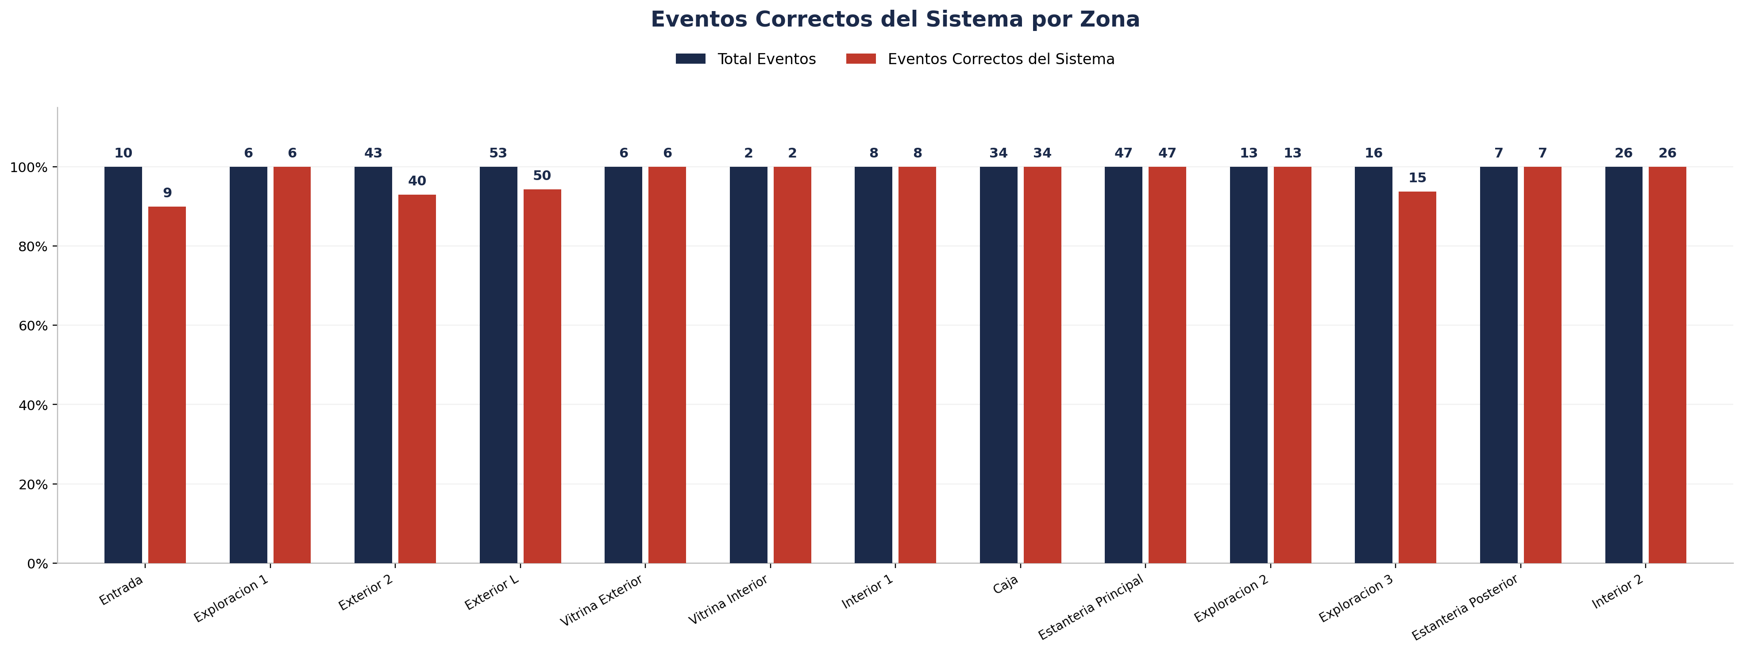
Zona | Fecha | Hora_inicio | Hora_termino | Cámara | Total Eventos | Eventos Registrados por el Sistema | % Eventos Registrados por el Sistema | Eventos NO Registrados (Manuales) | % Eventos NO Registrados (Manuales) | Eventos Correctos del Sistema | % Precisión de Eventos | % Eventos Correctos sobre Registrados | Eventos Malos del Sistema | % Eventos Malos sobre Total | Cobertura Identity | % Cobertura Identity | Identity Unknown | % Identity Unknown | Cobertura Género | % Cobertura Género | Precisión de Género | % Precisión de Género | Cobertura Edad | % Cobertura Edad | Precisión de Edad | % Precisión de Edad
Entrada |  |  |  | 1 | 10 | 10 | 100.00% | 0 | 0.00% | 9 | 90.00% | 90.00% | 1 | 10.00% | 10 | 100.00% | 0 | 0.00% | 8 | 80.00% | 7 | 87.50% | 0 | 0.00% | 0 | 0.00%
Exploracion 1 |  |  |  | 1 | 6 | 6 | 100.00% | 0 | 0.00% | 6 | 100.00% | 100.00% | 0 | 0.00% | 6 | 100.00% | 0 | 0.00% | 6 | 100.00% | 6 | 100.00% | 0 | 0.00% | 0 | 0.00%
Exterior 2 |  |  |  | 1 | 43 | 40 | 93.02% | 3 | 6.98% | 40 | 93.02% | 100.00% | 3 | 6.98%
Exterior L |  |  |  | 1 | 53 | 51 | 96.23% | 2 | 3.77% | 50 | 94.34% | 98.04% | 3 | 5.66%
Vitrina Exterior |  |  |  | 1 | 6 | 6 | 100.00% | 0 | 0.00% | 6 | 100.00% | 100.00% | 0 | 0.00% | 6 | 100.00% | 0 | 0.00% | 6 | 100.00% | 6 | 100.00% | 0 | 0.00% | 0 | 0.00%
Vitrina Interior |  |  |  | 1 | 2 | 2 | 100.00% | 0 | 0.00% | 2 | 100.00% | 100.00% | 0 | 0.00% | 2 | 100.00% | 0 | 0.00% | 2 | 100.00% | 2 | 100.00% | 0 | 0.00% | 0 | 0.00%
Interior 1 |  |  |  | 2 | 8 | 8 | 100.00% | 0 | 0.00% | 8 | 100.00% | 100.00% | 0 | 0.00% | 8 | 100.00% | 0 | 0.00% | 8 | 100.00% | 4 | 50.00% | 0 | 0.00% | 0 | 0.00%
Caja |  |  |  | 3 | 34 | 34 | 100.00% | 0 | 0.00% | 34 | 100.00% | 100.00% | 0 | 0.00% | 34 | 100.00% | 0 | 0.00% | 34 | 100.00% | 30 | 88.24% | 0 | 0.00% | 0 | 0.00%
Estanteria Principal |  |  |  | 3 | 47 | 47 | 100.00% | 0 | 0.00% | 47 | 100.00% | 100.00% | 0 | 0.00% | 47 | 100.00% | 0 | 0.00% | 47 | 100.00% | 47 | 100.00% | 0 | 0.00% | 0 | 0.00%
Exploracion 2 |  |  |  | 3 | 13 | 13 | 100.00% | 0 | 0.00% | 13 | 100.00% | 100.00% | 0 | 0.00% | 13 | 100.00% | 0 | 0.00% | 13 | 100.00% | 12 | 92.31% | 0 | 0.00% | 0 | 0.00%
Exploracion 3 |  |  |  | 3 | 16 | 16 | 100.00% | 0 | 0.00% | 15 | 93.75% | 93.75% | 1 | 6.25% | 16 | 100.00% | 0 | 0.00% | 16 | 100.00% | 16 | 100.00% | 0 | 0.00% | 0 | 0.00%
Estanteria Posterior |  |  |  | 4 | 7 | 7 | 100.00% | 0 | 0.00% | 7 | 100.00% | 100.00% | 0 | 0.00% | 7 | 100.00% | 0 | 0.00% | 7 | 100.00% | 6 | 85.71% | 0 | 0.00% | 0 | 0.00%
Interior 2 |  |  |  | 4 | 26 | 26 | 100.00% | 0 | 0.00% | 26 | 100.00% | 100.00% | 0 | 0.00% | 26 | 100.00% | 0 | 0.00% | 26 | 100.00% | 25 | 96.15% | 0 | 0.00% | 0 | 0.00%

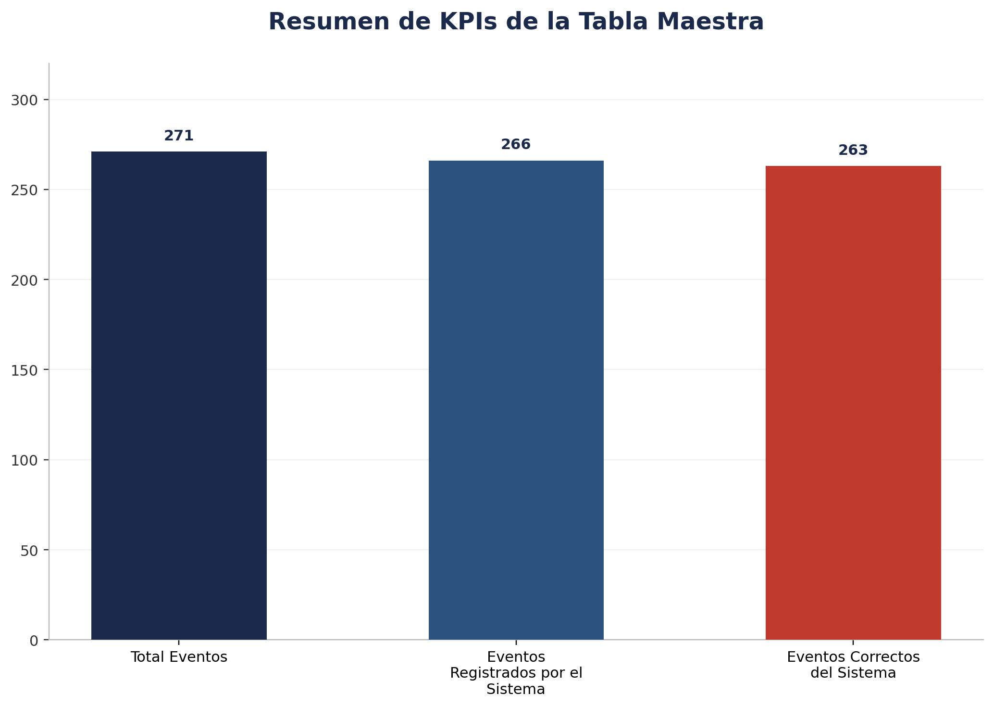
Zona | Fecha | Hora_inicio | Hora_termino | Cámara | Total Eventos | Eventos Registrados por el Sistema | % Eventos Registrados por el Sistema | Eventos NO Registrados (Manuales) | % Eventos NO Registrados (Manuales) | Eventos Correctos del Sistema | % Precisión de Eventos | % Eventos Correctos sobre Registrados | Eventos Malos del Sistema | % Eventos Malos sobre Total | Cobertura Identity | % Cobertura Identity | Identity Unknown | % Identity Unknown | Cobertura Género | % Cobertura Género | Precisión de Género | % Precisión de Género | Cobertura Edad | % Cobertura Edad | Precisión de Edad | % Precisión de Edad | Tipo_sensor
TOTAL |  |  |  |  | 271 | 266 | 98.15% | 5 | 1.85% | 263 | 97.05% | 98.87% | 8 | 2.95% | 175 | 100.00% | 0 | 0.00% | 173 | 98.86% | 161 | 93.06% | 0 | 0.00% | 0 | 0.00%

Por Camara
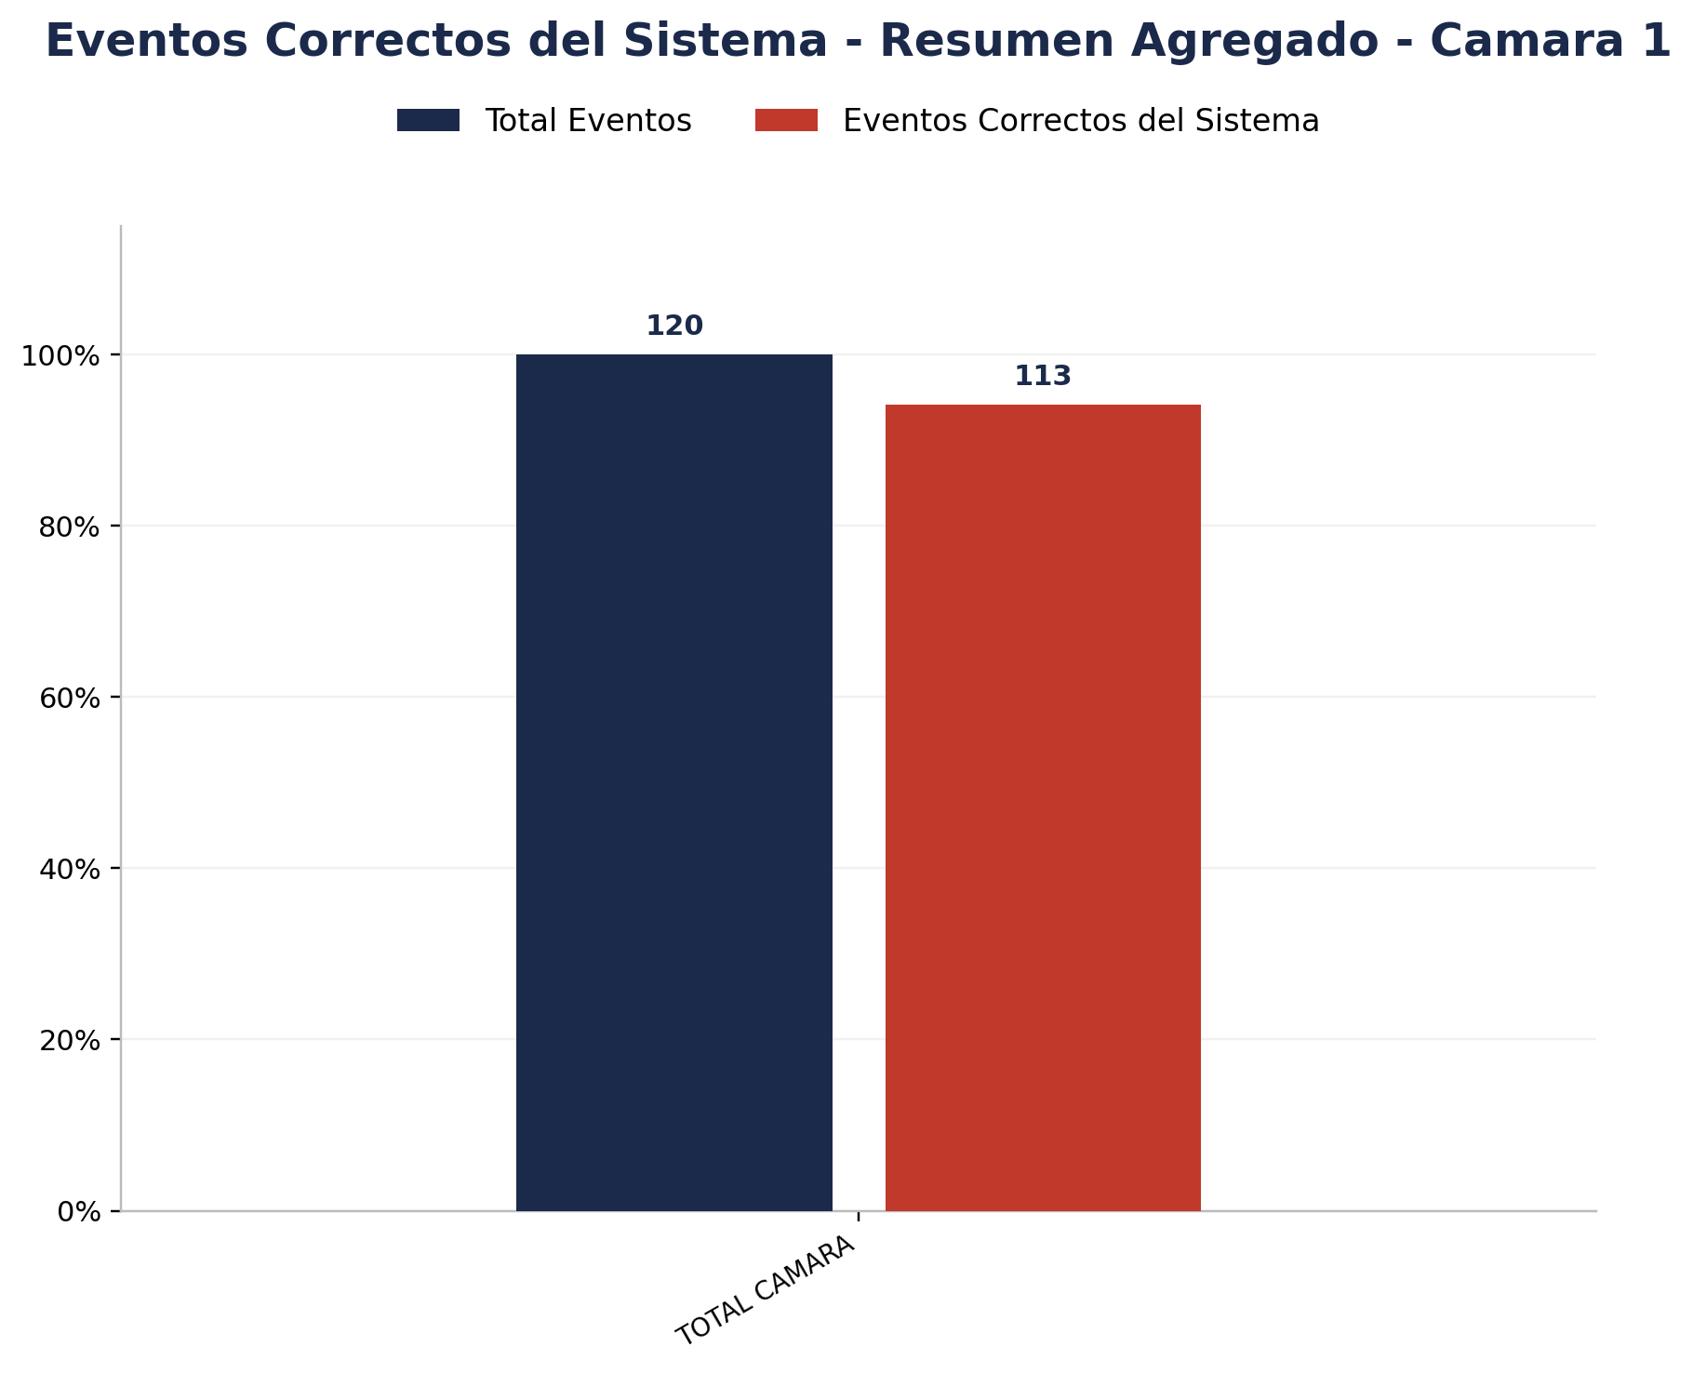

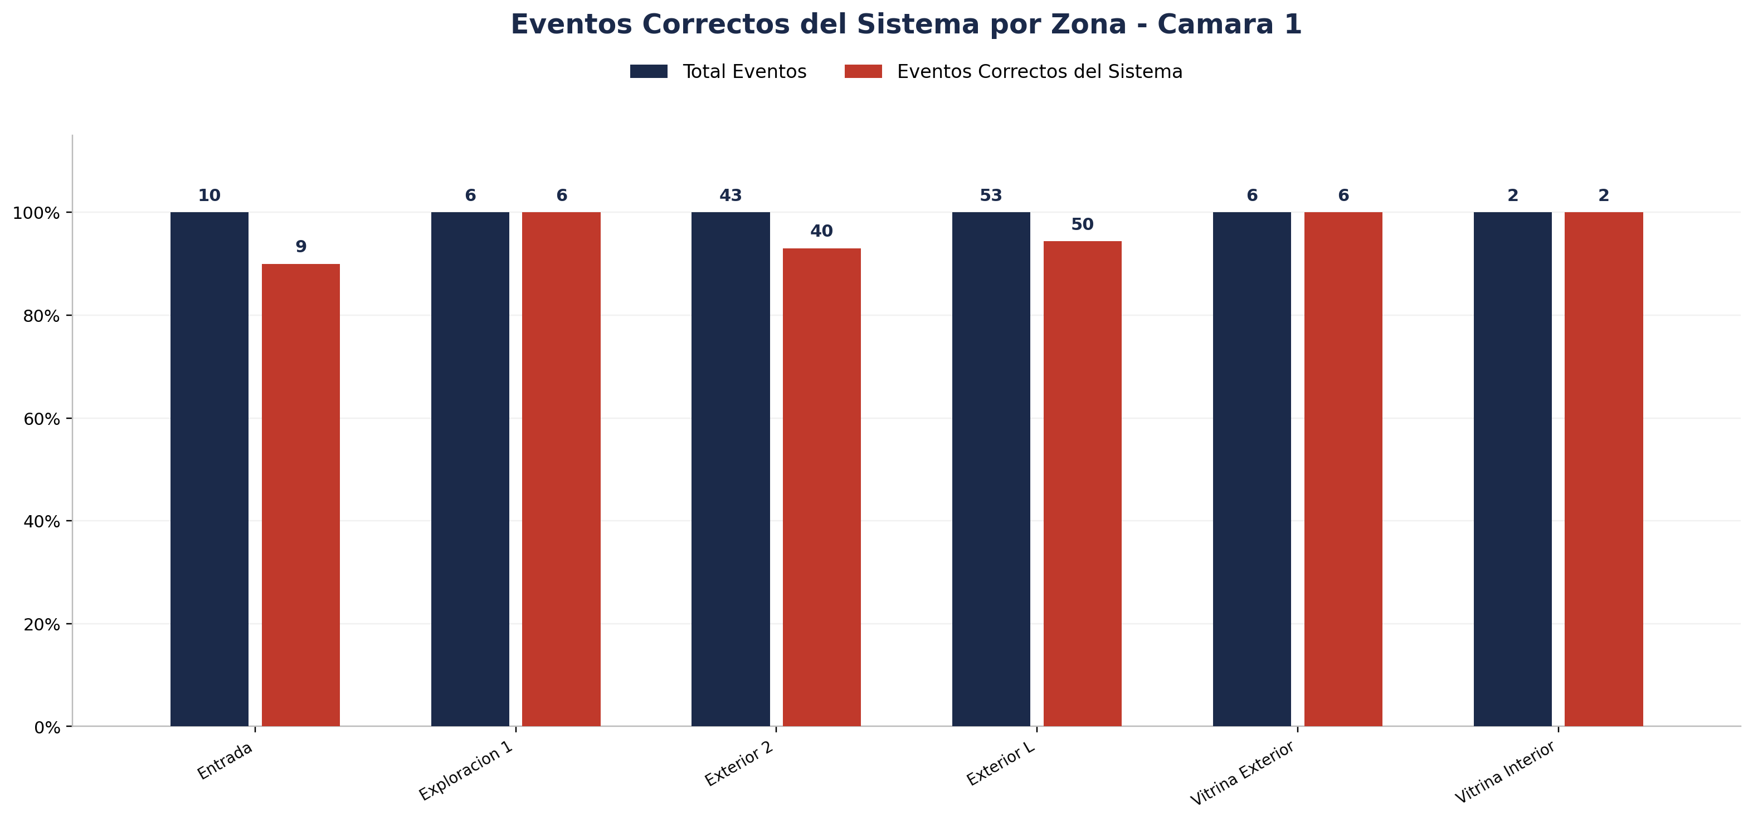
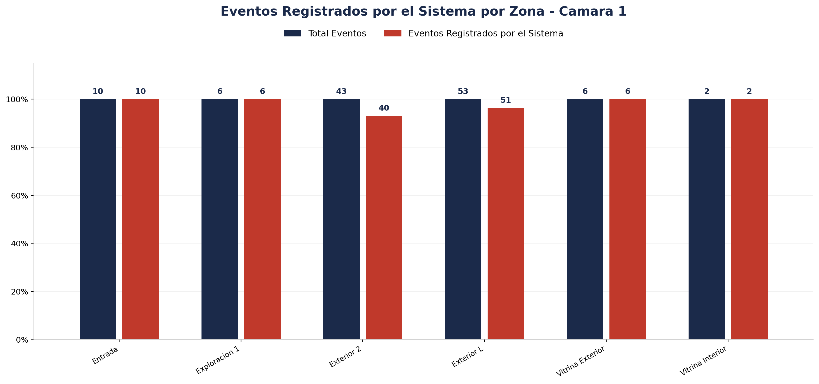
Zona | Total eventos | Eventos registrados por el sistema | Precision de eventos | Eventos no registrados por el sistema
Entrada | 10 | 10 | 9 de 10 (90.00%) | 0
Exploracion 1 | 6 | 6 | 6 de 6 (100.00%) | 0
Exterior 2 | 43 | 40 | 40 de 43 (93.02%) | 3
Exterior L | 53 | 51 | 50 de 53 (94.34%) | 2
Vitrina Exterior | 6 | 6 | 6 de 6 (100.00%) | 0
Vitrina Interior | 2 | 2 | 2 de 2 (100.00%) | 0

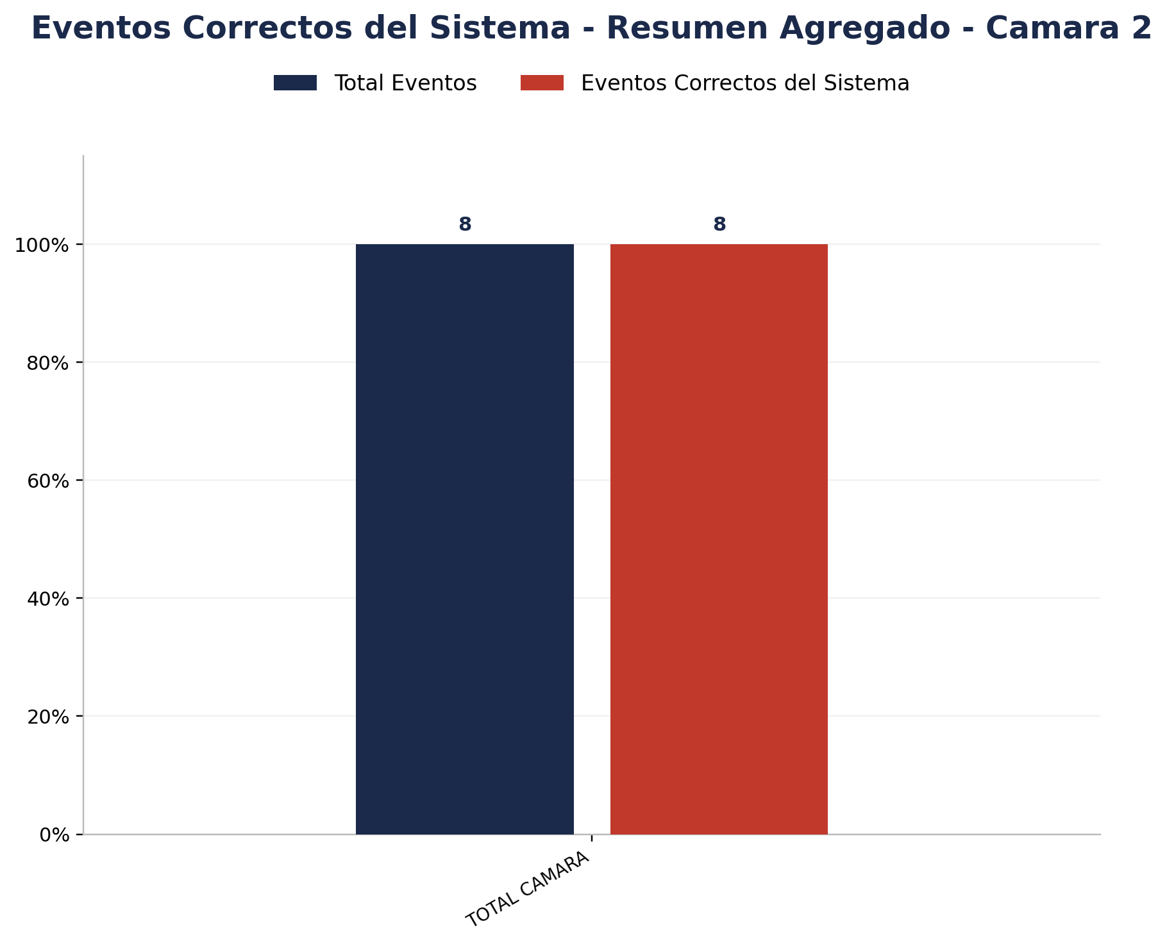

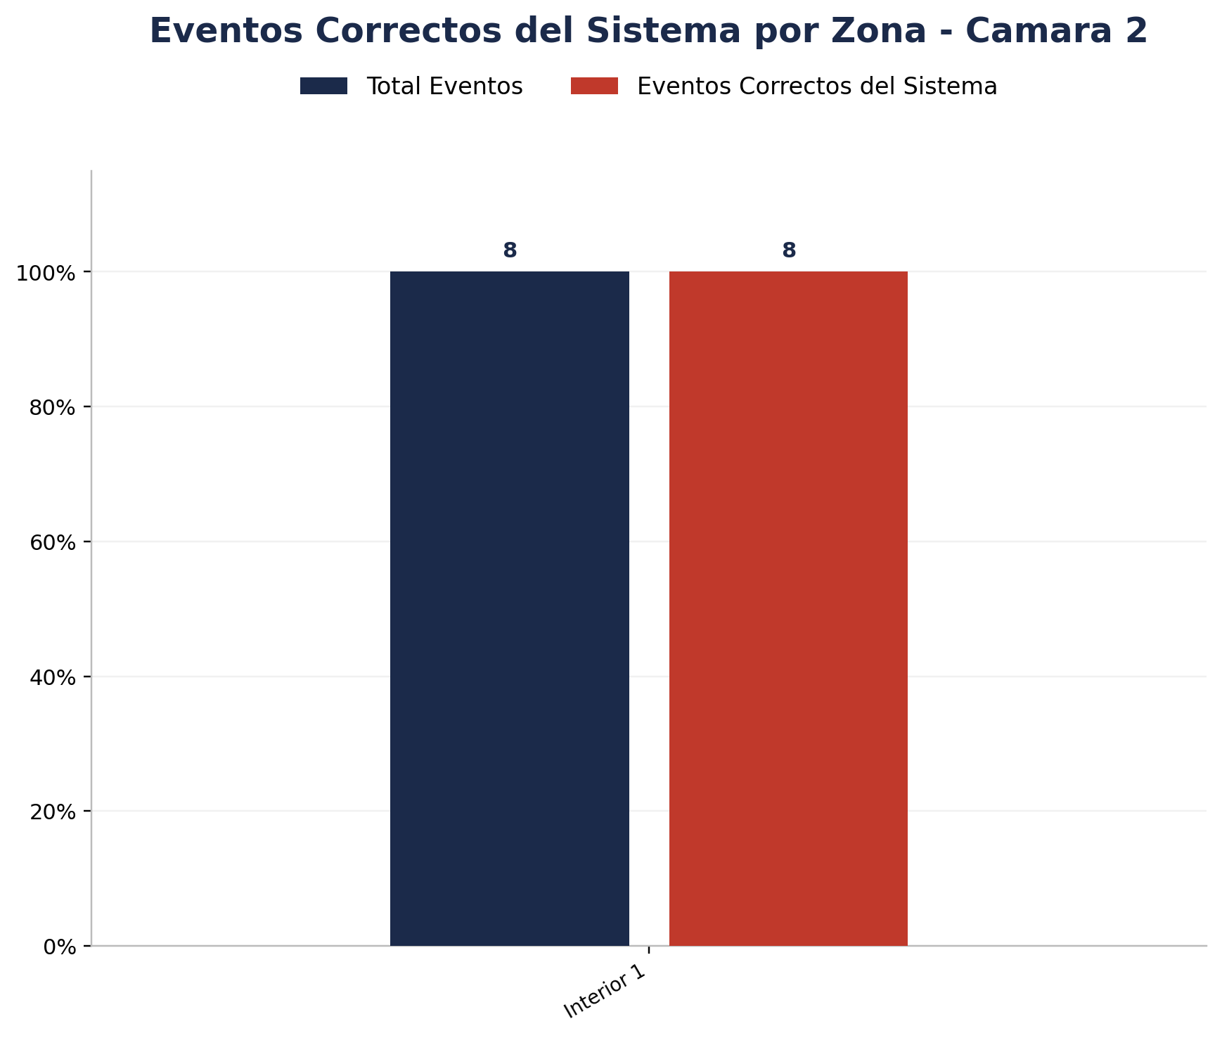
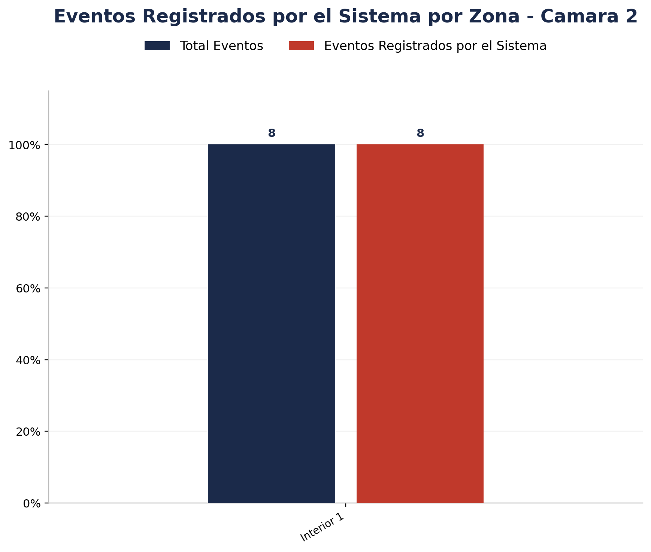
Zona | Total eventos | Eventos registrados por el sistema | Precision de eventos | Eventos no registrados por el sistema
Interior 1 | 8 | 8 | 8 de 8 (100.00%) | 0

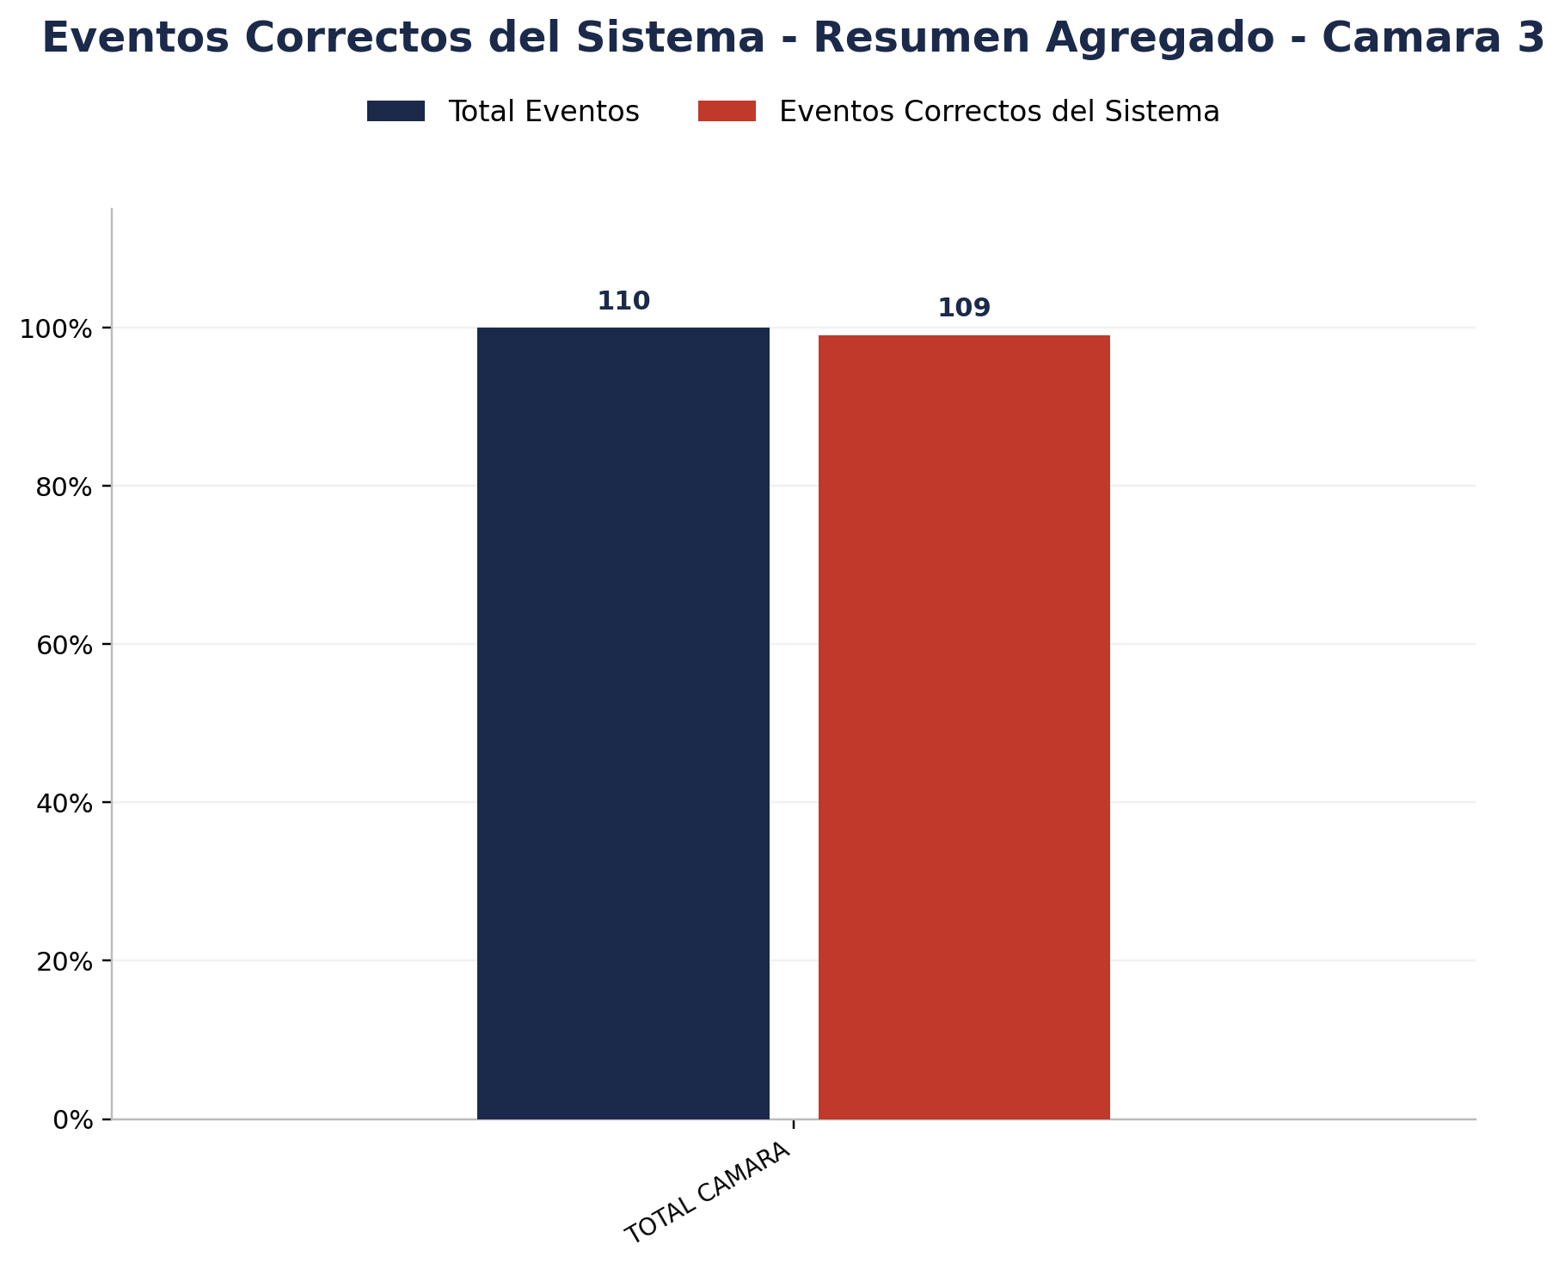

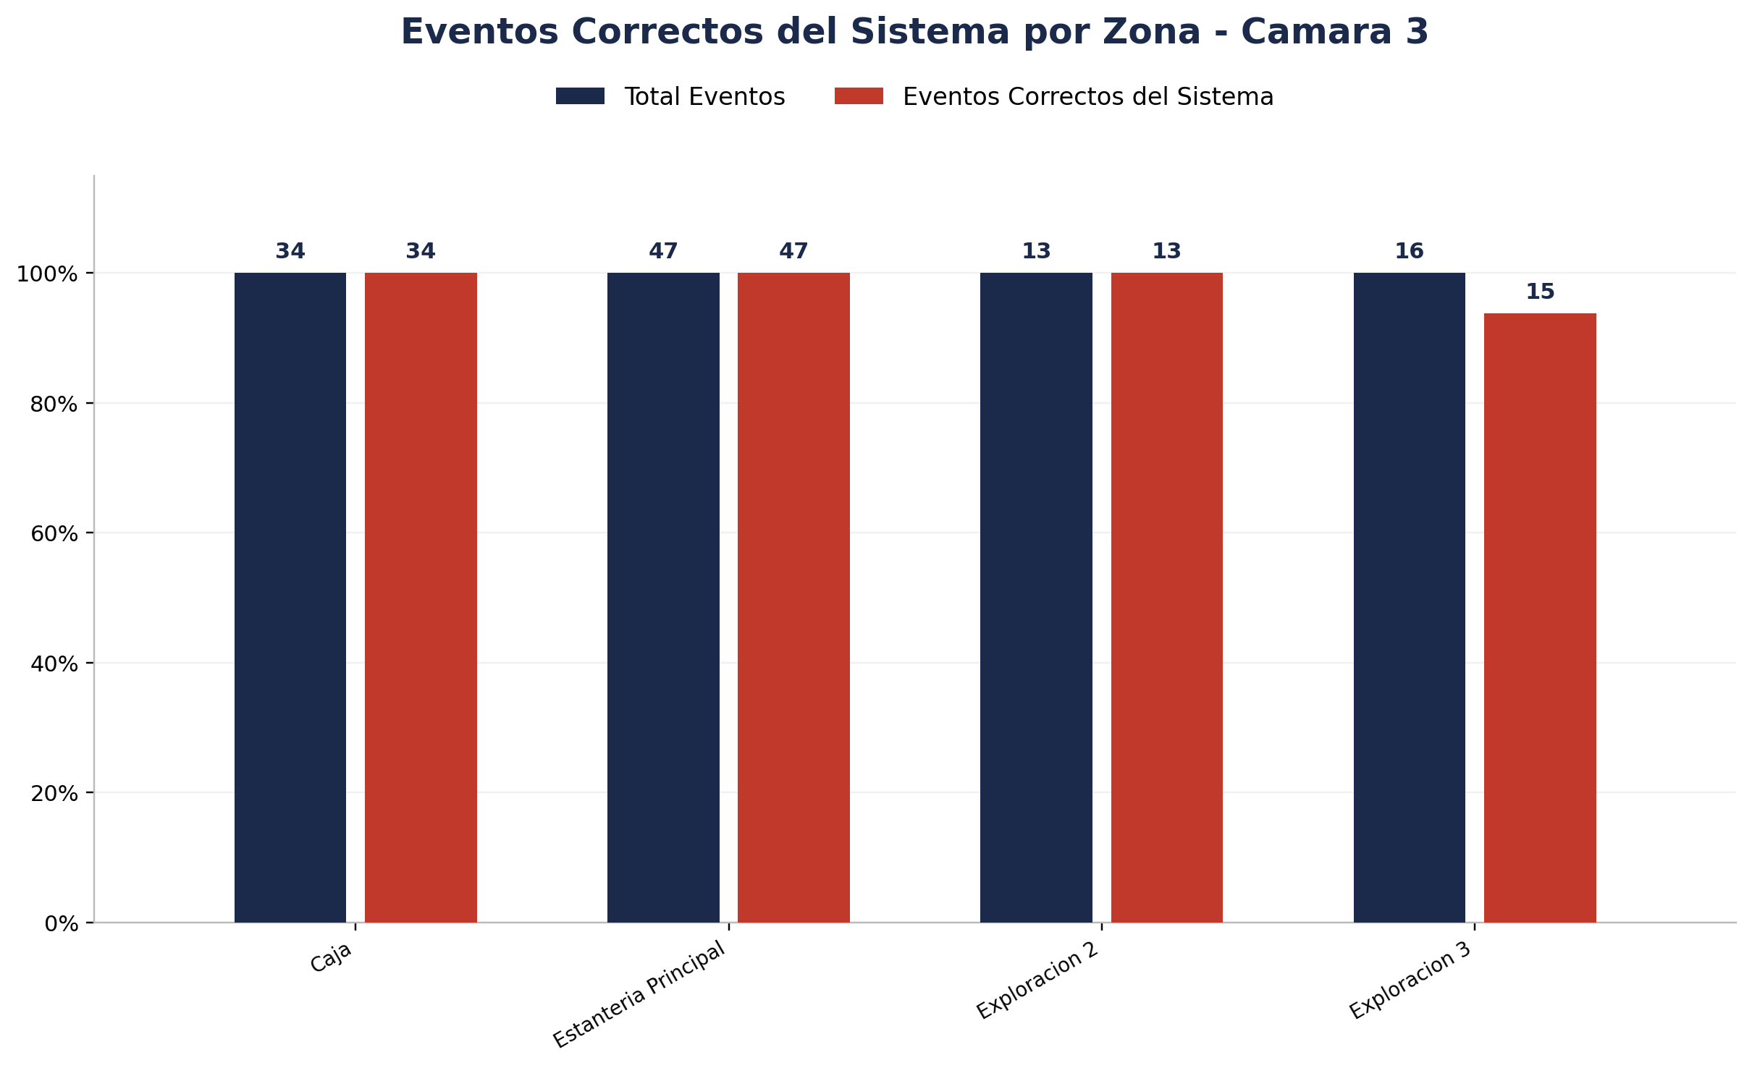
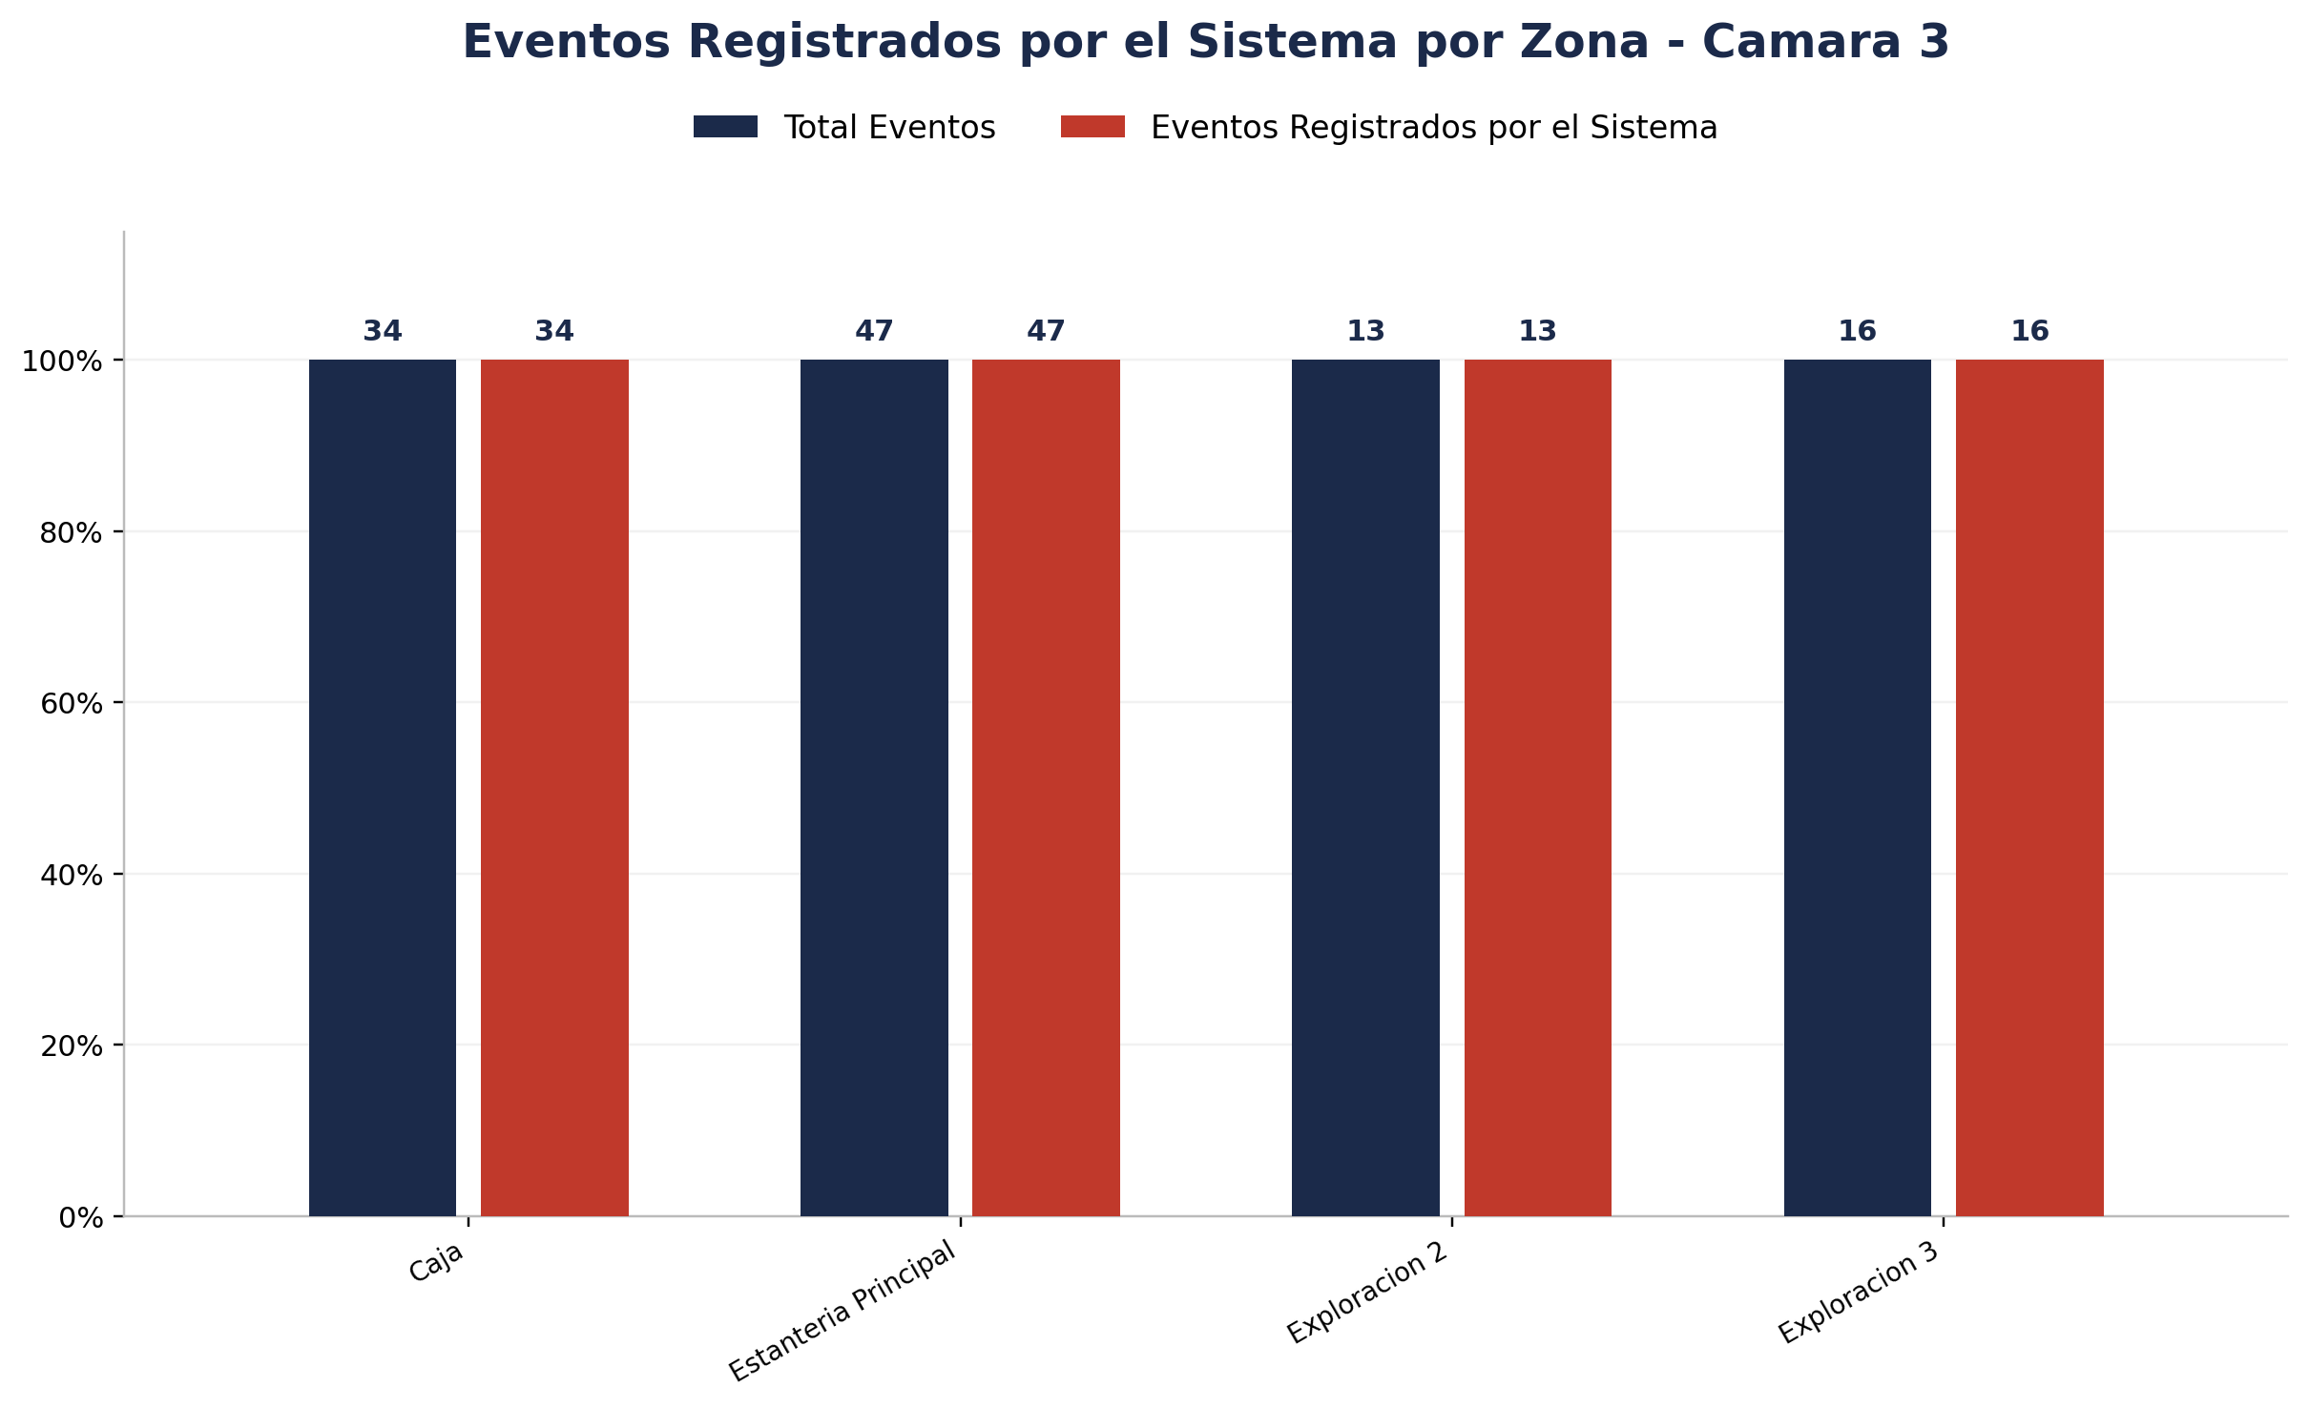
Zona | Total eventos | Eventos registrados por el sistema | Precision de eventos | Eventos no registrados por el sistema
Caja | 34 | 34 | 34 de 34 (100.00%) | 0
Estanteria Principal | 47 | 47 | 47 de 47 (100.00%) | 0
Exploracion 2 | 13 | 13 | 13 de 13 (100.00%) | 0
Exploracion 3 | 16 | 16 | 15 de 16 (93.75%) | 0



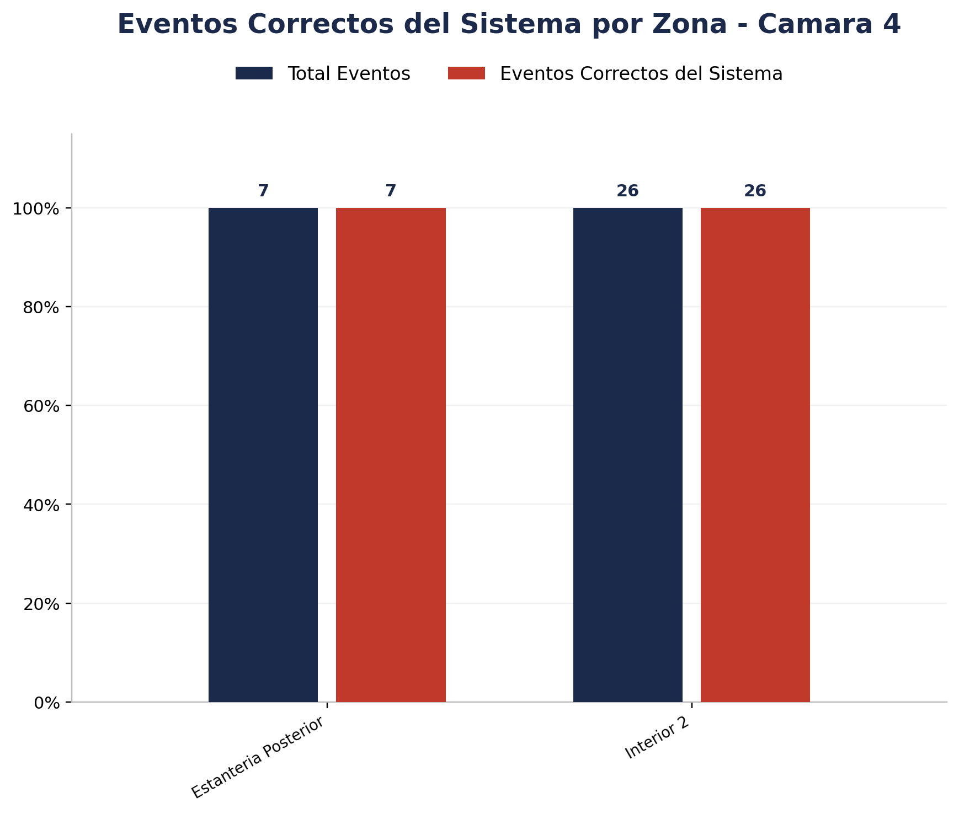
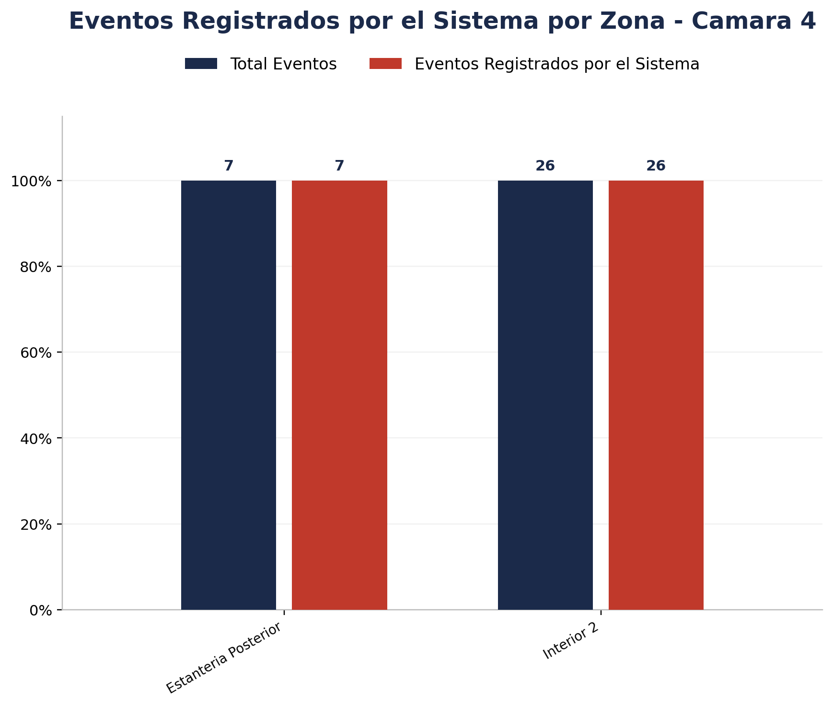
Zona | Total eventos | Eventos registrados por el sistema | Precision de eventos | Eventos no registrados por el sistema
Estanteria Posterior | 7 | 7 | 7 de 7 (100.00%) | 0
Interior 2 | 26 | 26 | 26 de 26 (100.00%) | 0

Detalle por Zona
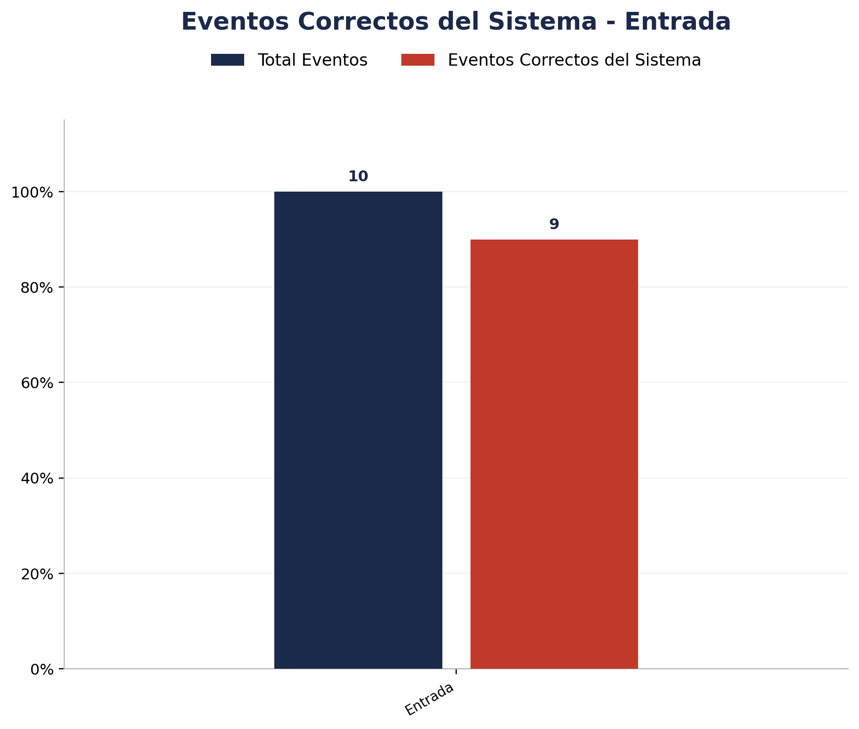
Zona | Total eventos | Eventos registrados por el sistema | Precision de eventos | Eventos no registrados por el sistema
Entrada | 10 | 10 | 9 de 10 (90.00%) | 0

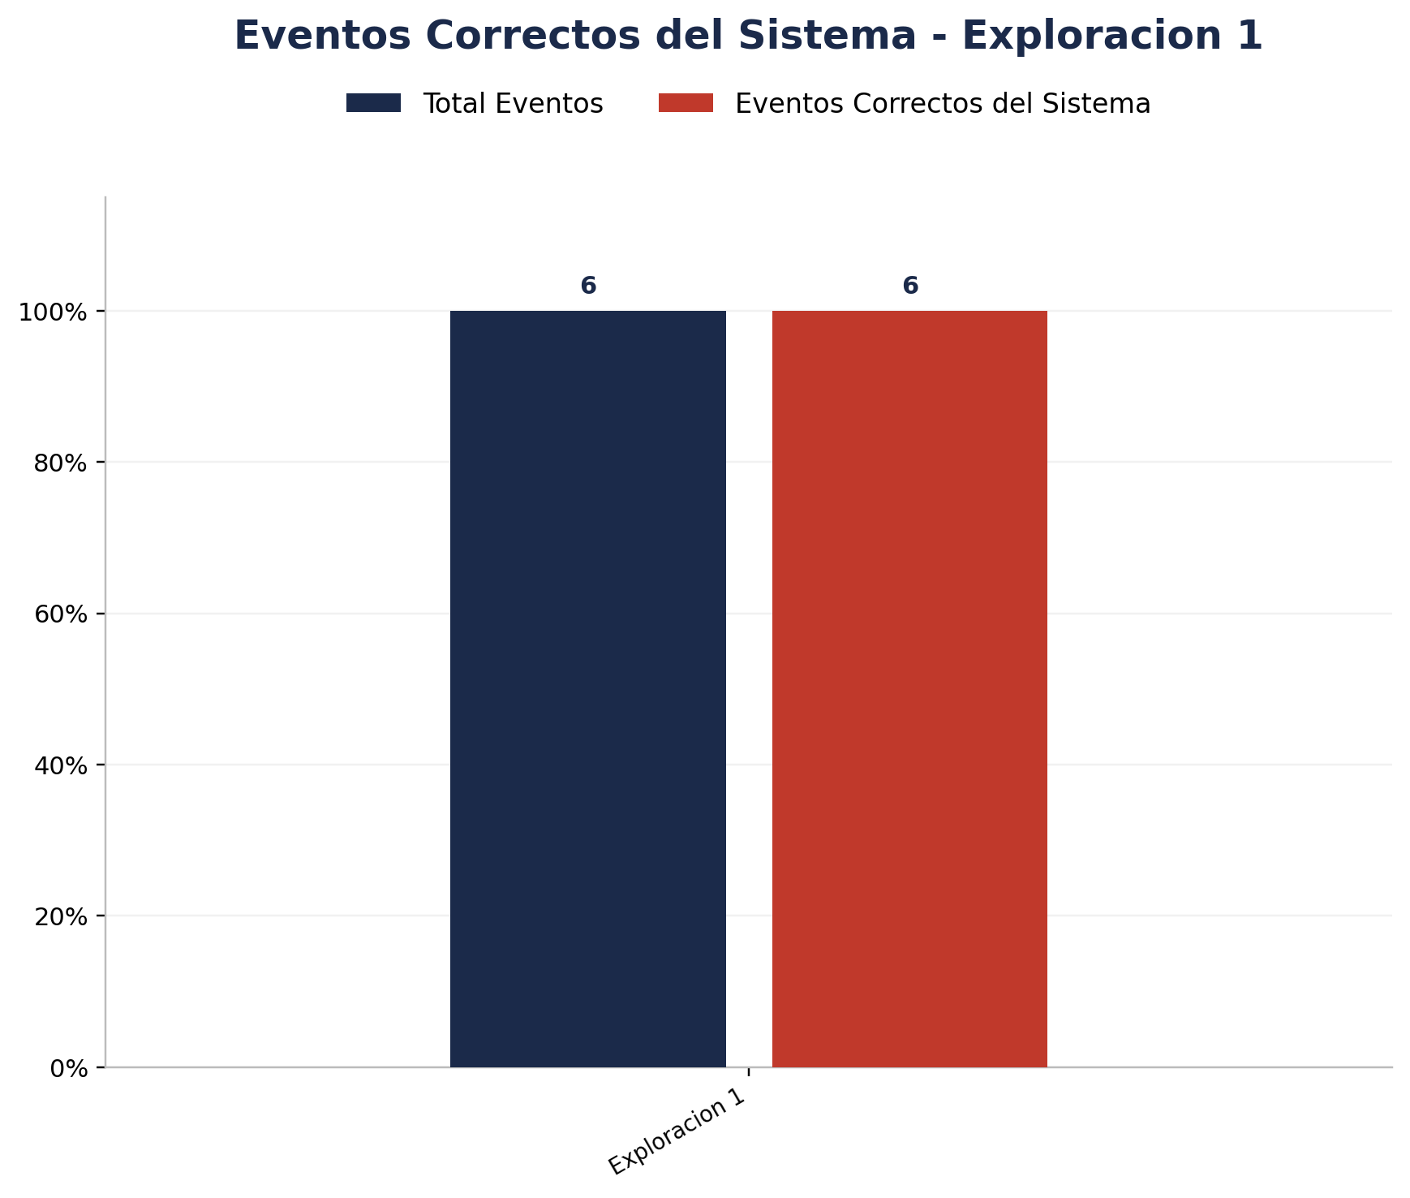
Zona | Total eventos | Eventos registrados por el sistema | Precision de eventos | Eventos no registrados por el sistema
Exploracion 1 | 6 | 6 | 6 de 6 (100.00%) | 0

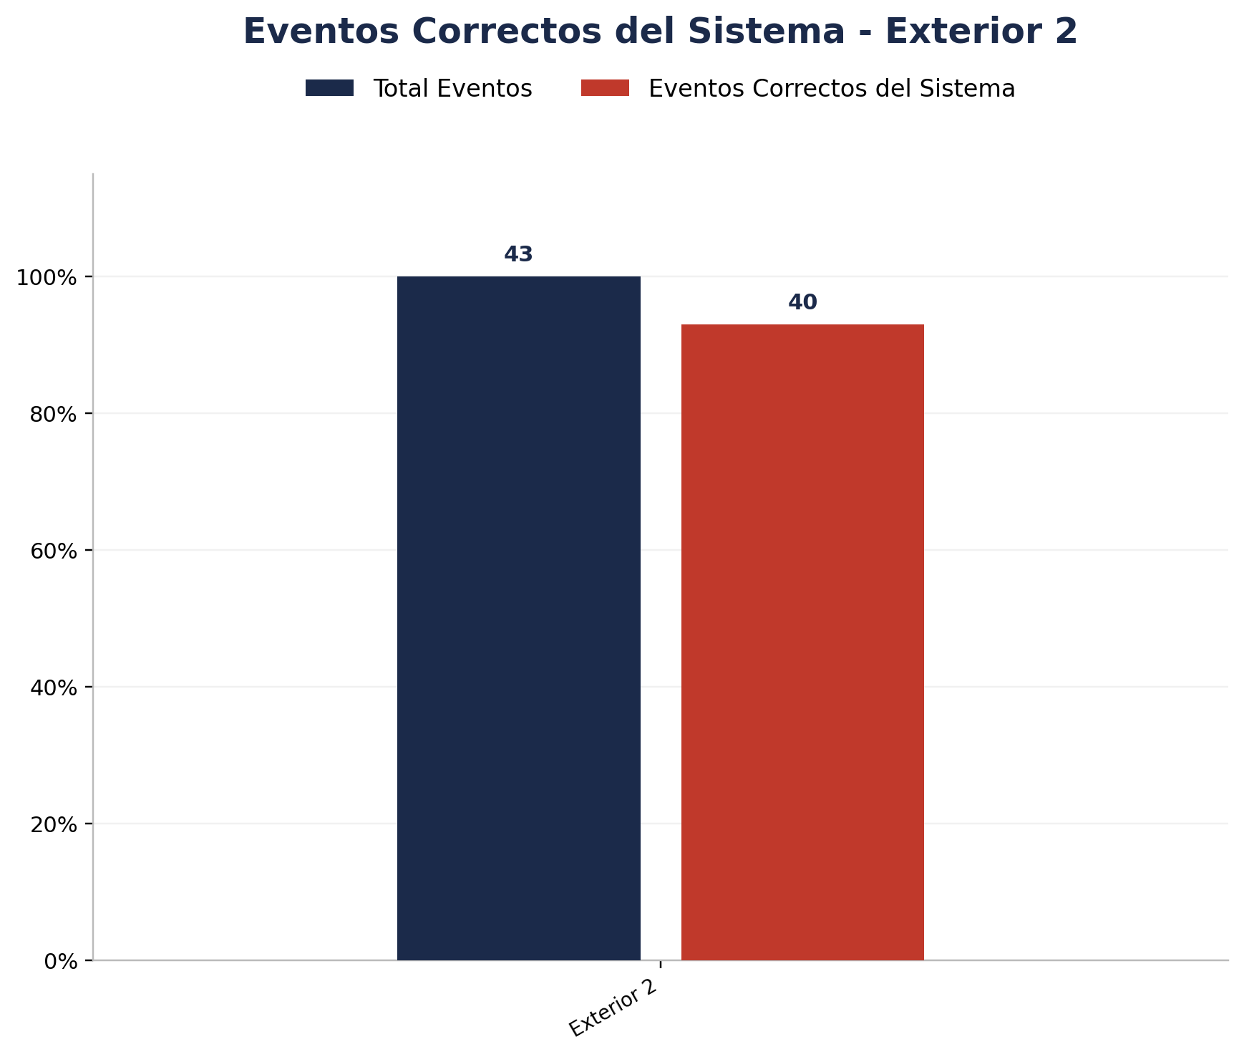
Zona | Total eventos | Eventos registrados por el sistema | Precision de eventos | Eventos no registrados por el sistema
Exterior 2 | 43 | 40 | 40 de 43 (93.02%) | 3

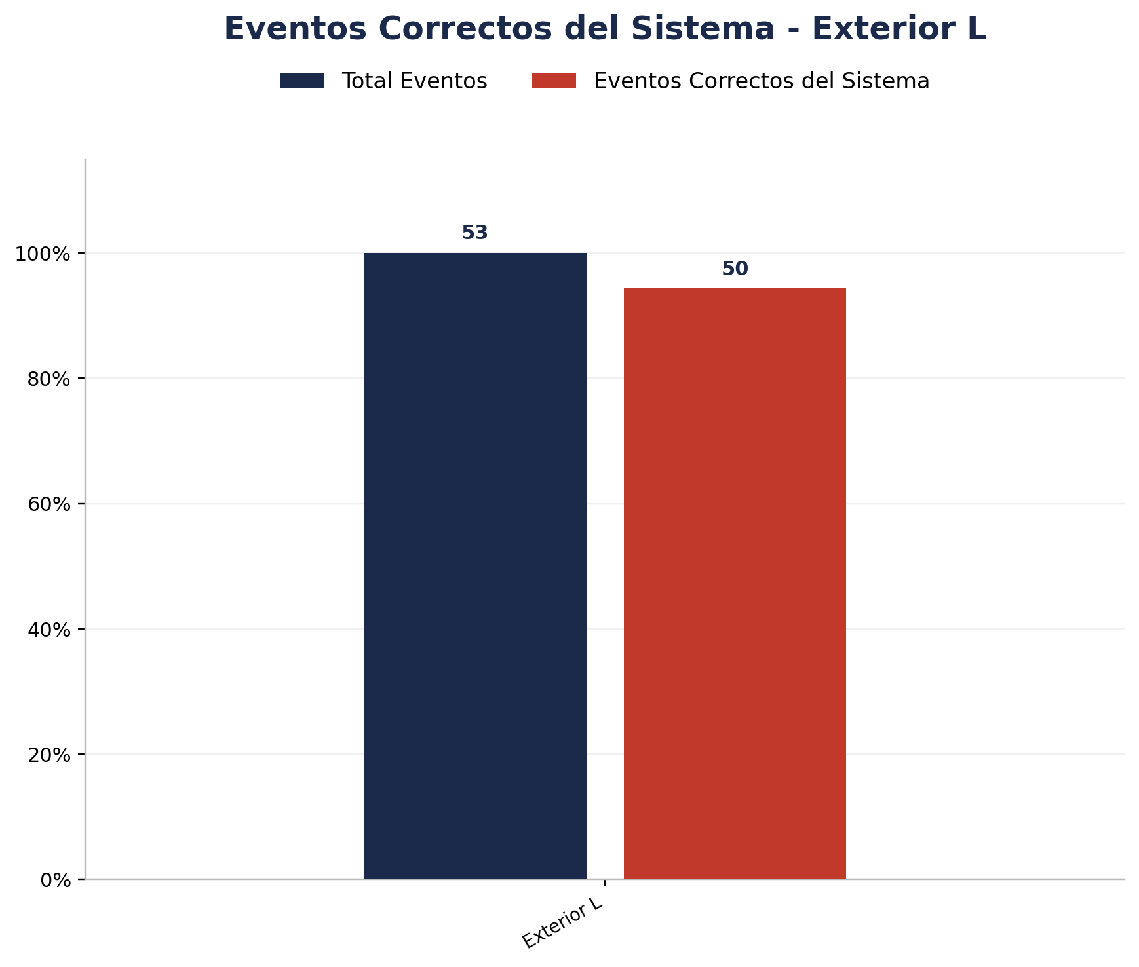
Zona | Total eventos | Eventos registrados por el sistema | Precision de eventos | Eventos no registrados por el sistema
Exterior L | 53 | 51 | 50 de 53 (94.34%) | 2

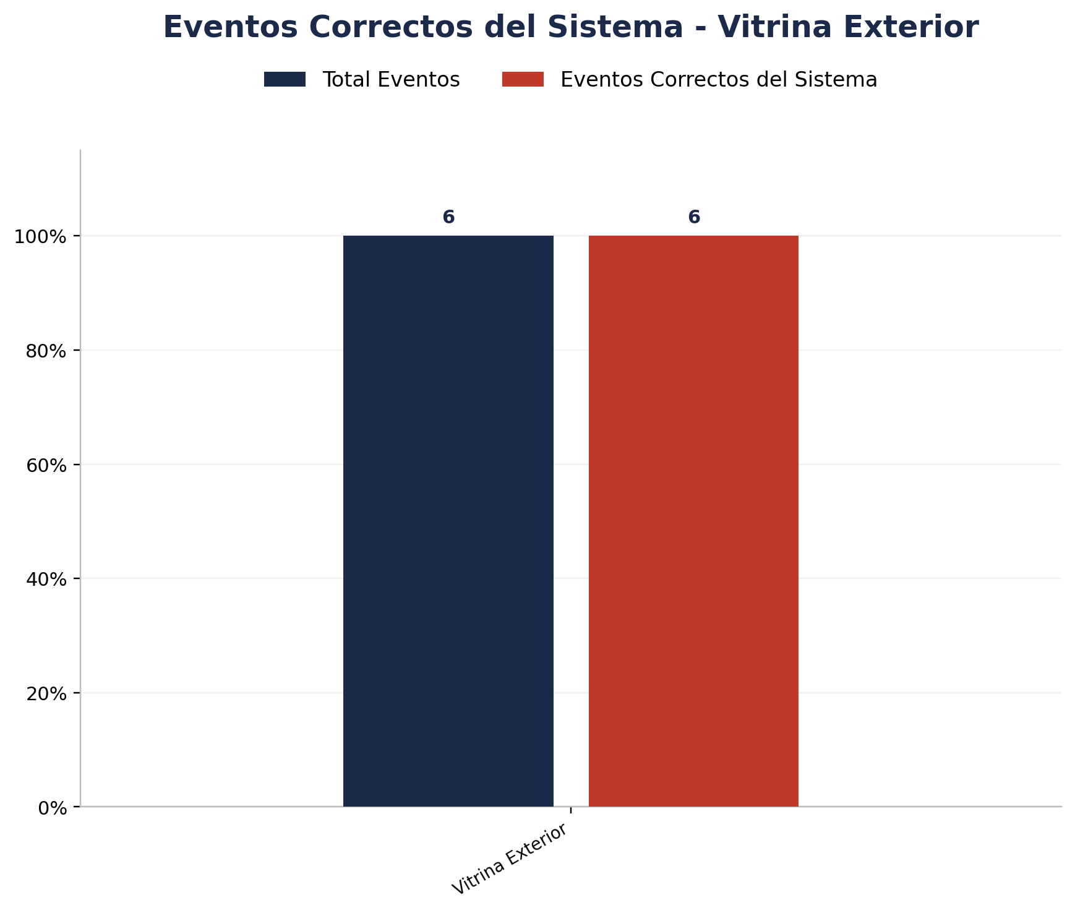
Zona | Total eventos | Eventos registrados por el sistema | Precision de eventos | Eventos no registrados por el sistema
Vitrina Exterior | 6 | 6 | 6 de 6 (100.00%) | 0


Zona | Total eventos | Eventos registrados por el sistema | Precision de eventos | Eventos no registrados por el sistema
Vitrina Interior | 2 | 2 | 2 de 2 (100.00%) | 0

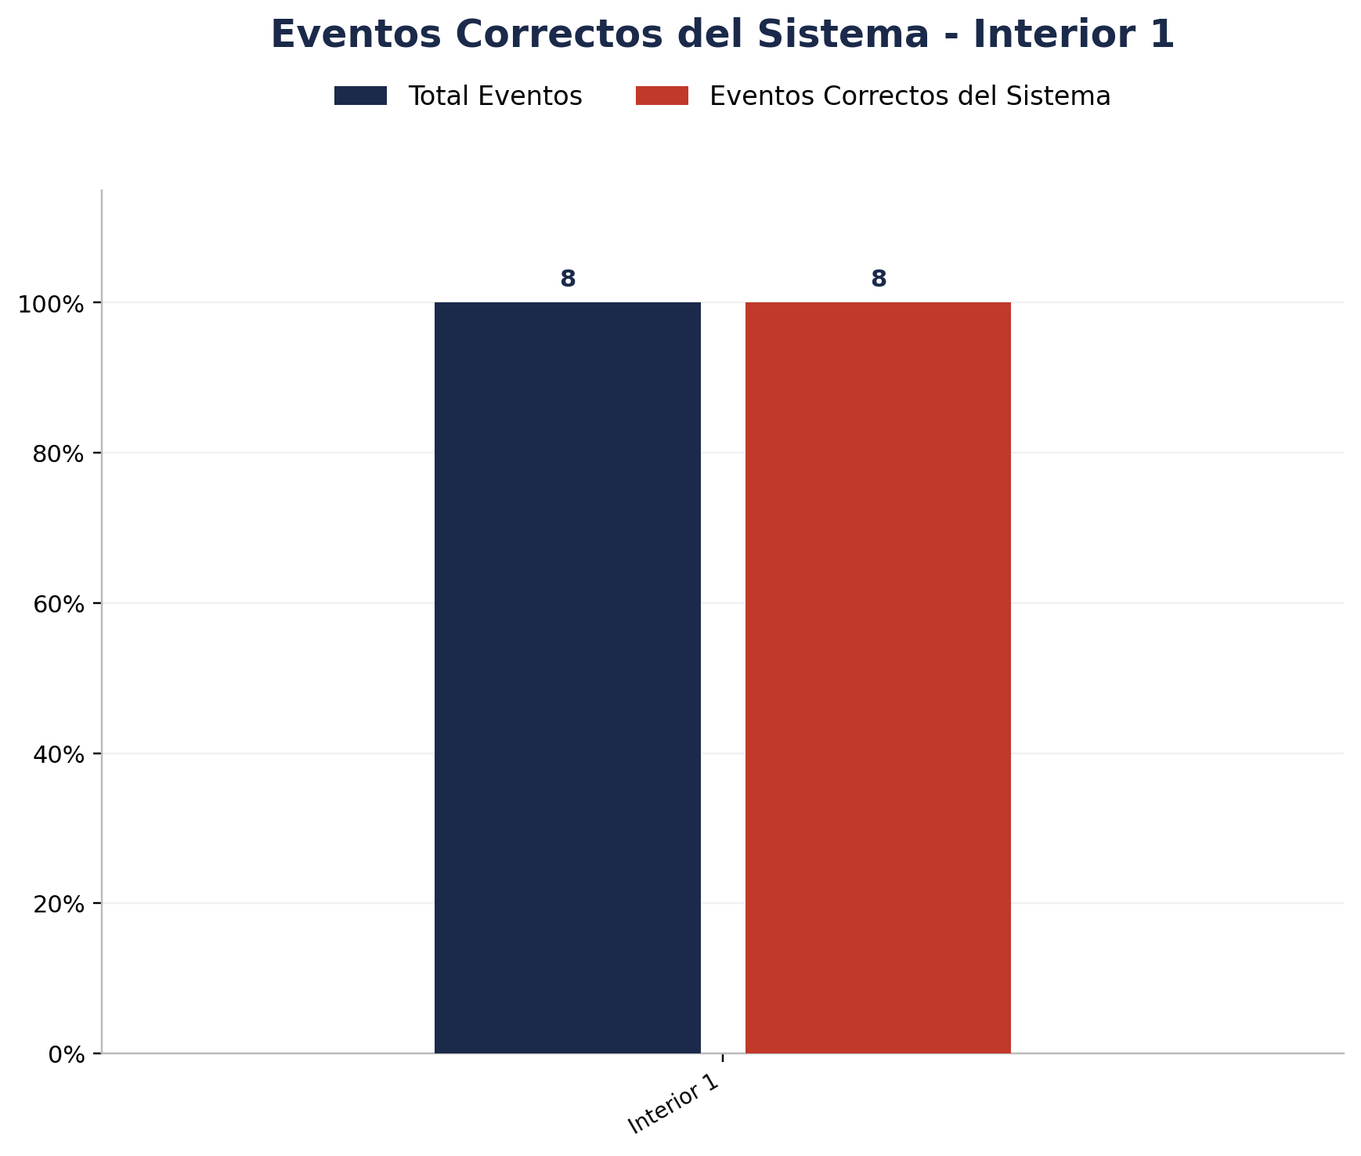
Zona | Total eventos | Eventos registrados por el sistema | Precision de eventos | Eventos no registrados por el sistema
Interior 1 | 8 | 8 | 8 de 8 (100.00%) | 0

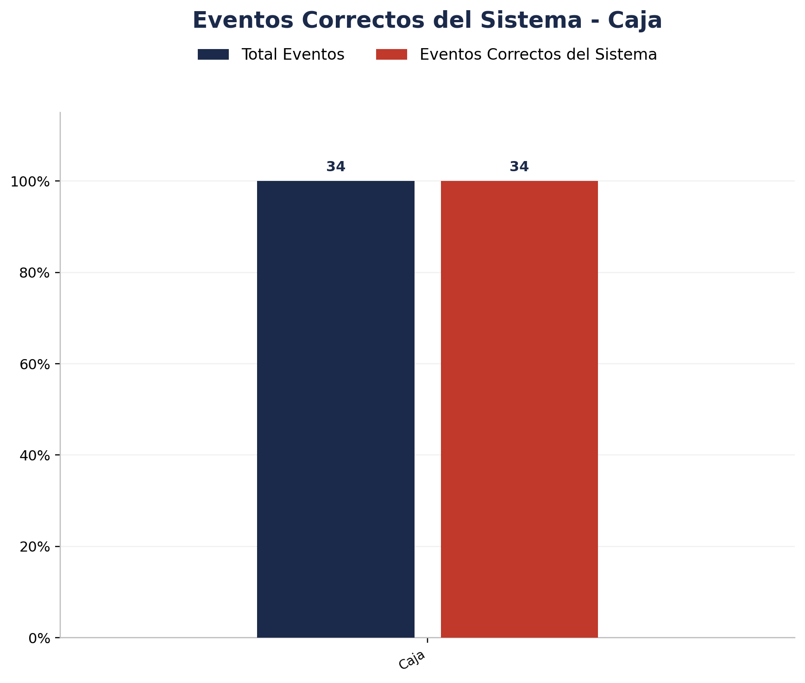
Zona | Total eventos | Eventos registrados por el sistema | Precision de eventos | Eventos no registrados por el sistema
Caja | 34 | 34 | 34 de 34 (100.00%) | 0

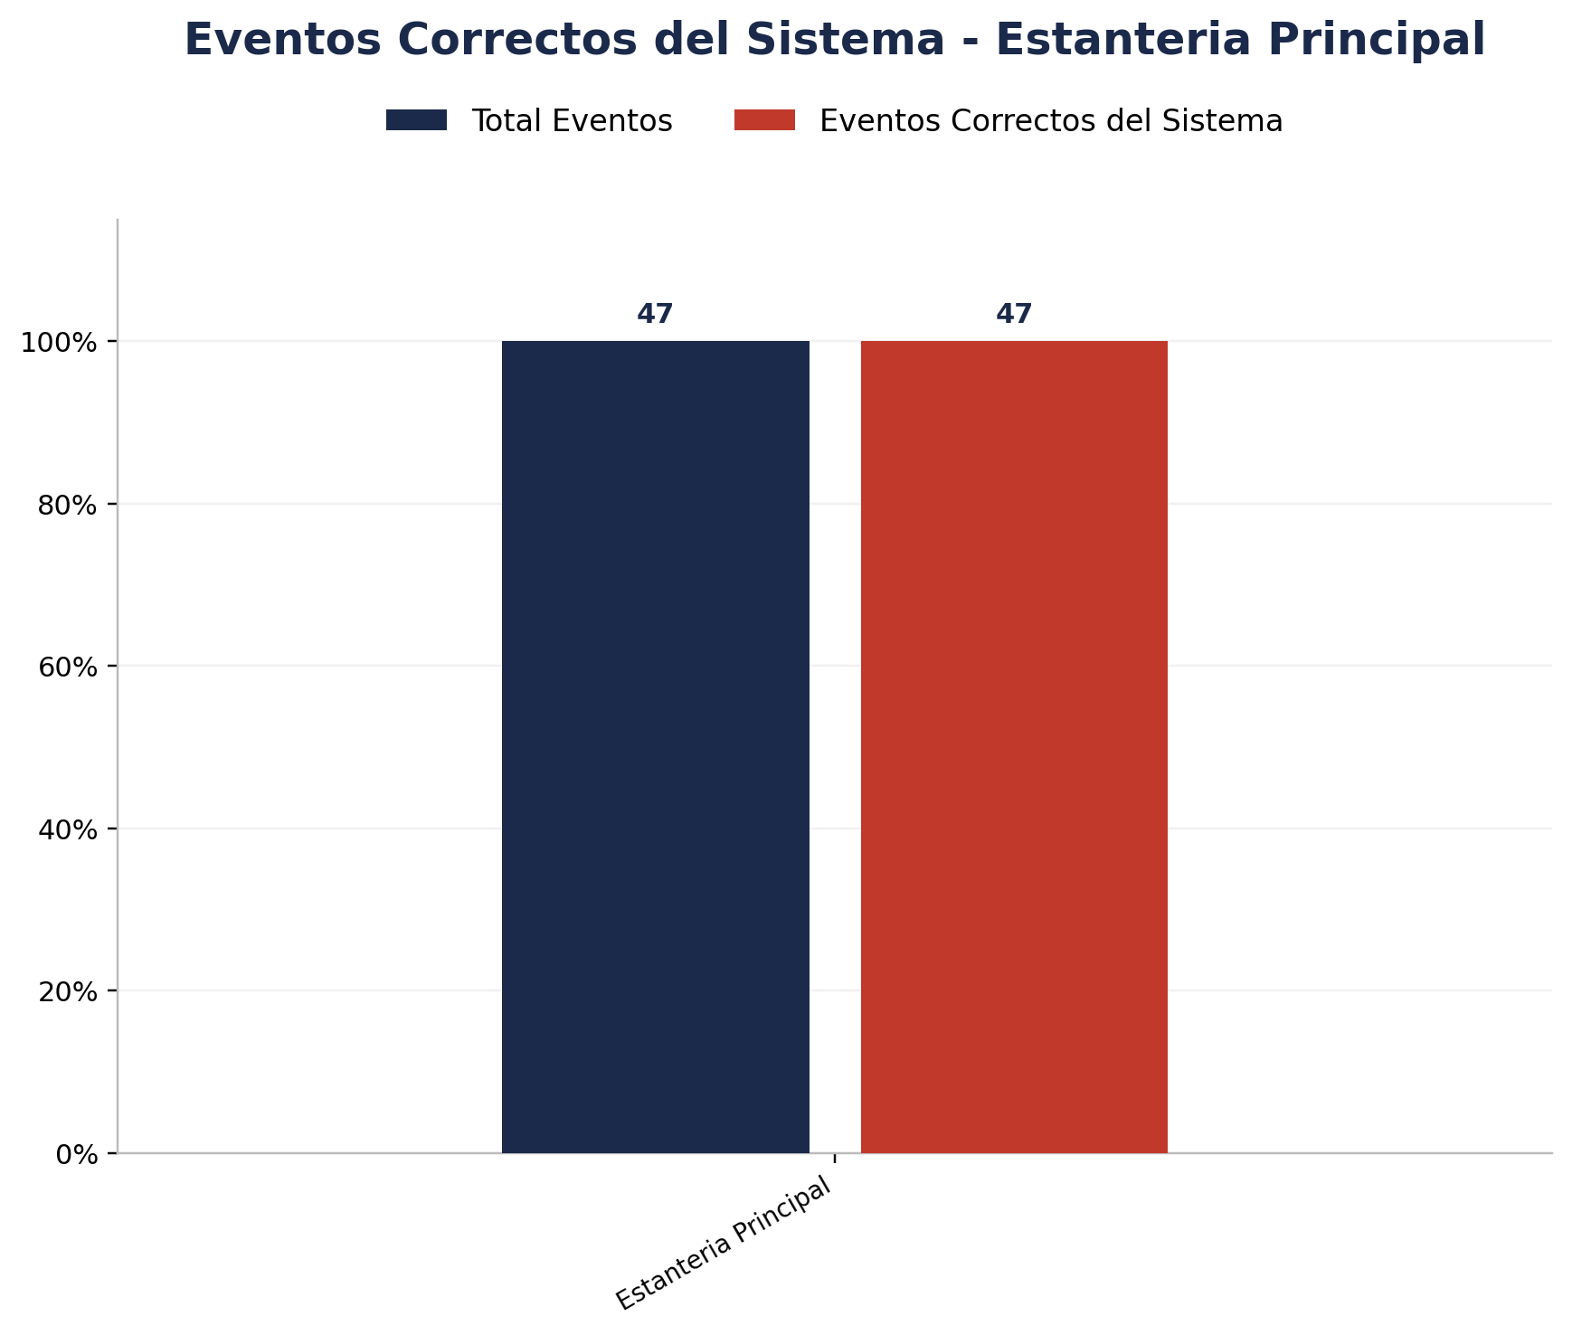
Zona | Total eventos | Eventos registrados por el sistema | Precision de eventos | Eventos no registrados por el sistema
Estanteria Principal | 47 | 47 | 47 de 47 (100.00%) | 0


Zona | Total eventos | Eventos registrados por el sistema | Precision de eventos | Eventos no registrados por el sistema
Exploracion 2 | 13 | 13 | 13 de 13 (100.00%) | 0


Zona | Total eventos | Eventos registrados por el sistema | Precision de eventos | Eventos no registrados por el sistema
Exploracion 3 | 16 | 16 | 15 de 16 (93.75%) | 0


Zona | Total eventos | Eventos registrados por el sistema | Precision de eventos | Eventos no registrados por el sistema
Estanteria Posterior | 7 | 7 | 7 de 7 (100.00%) | 0


Zona | Total eventos | Eventos registrados por el sistema | Precision de eventos | Eventos no registrados por el sistema
Interior 2 | 26 | 26 | 26 de 26 (100.00%) | 0

Analisis de Unknowns
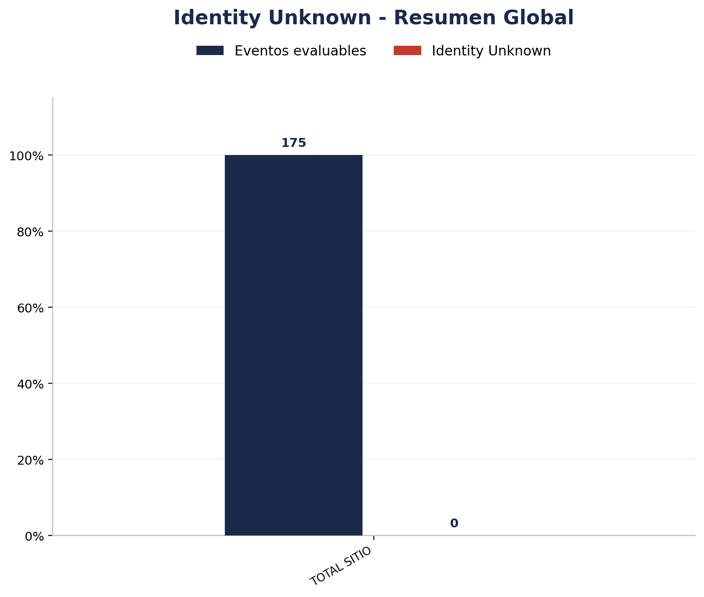
Zona | Eventos Registrados por el Sistema | Identity Unknown | % Identity Unknown
TOTAL | 266 | 0 | 0.00%

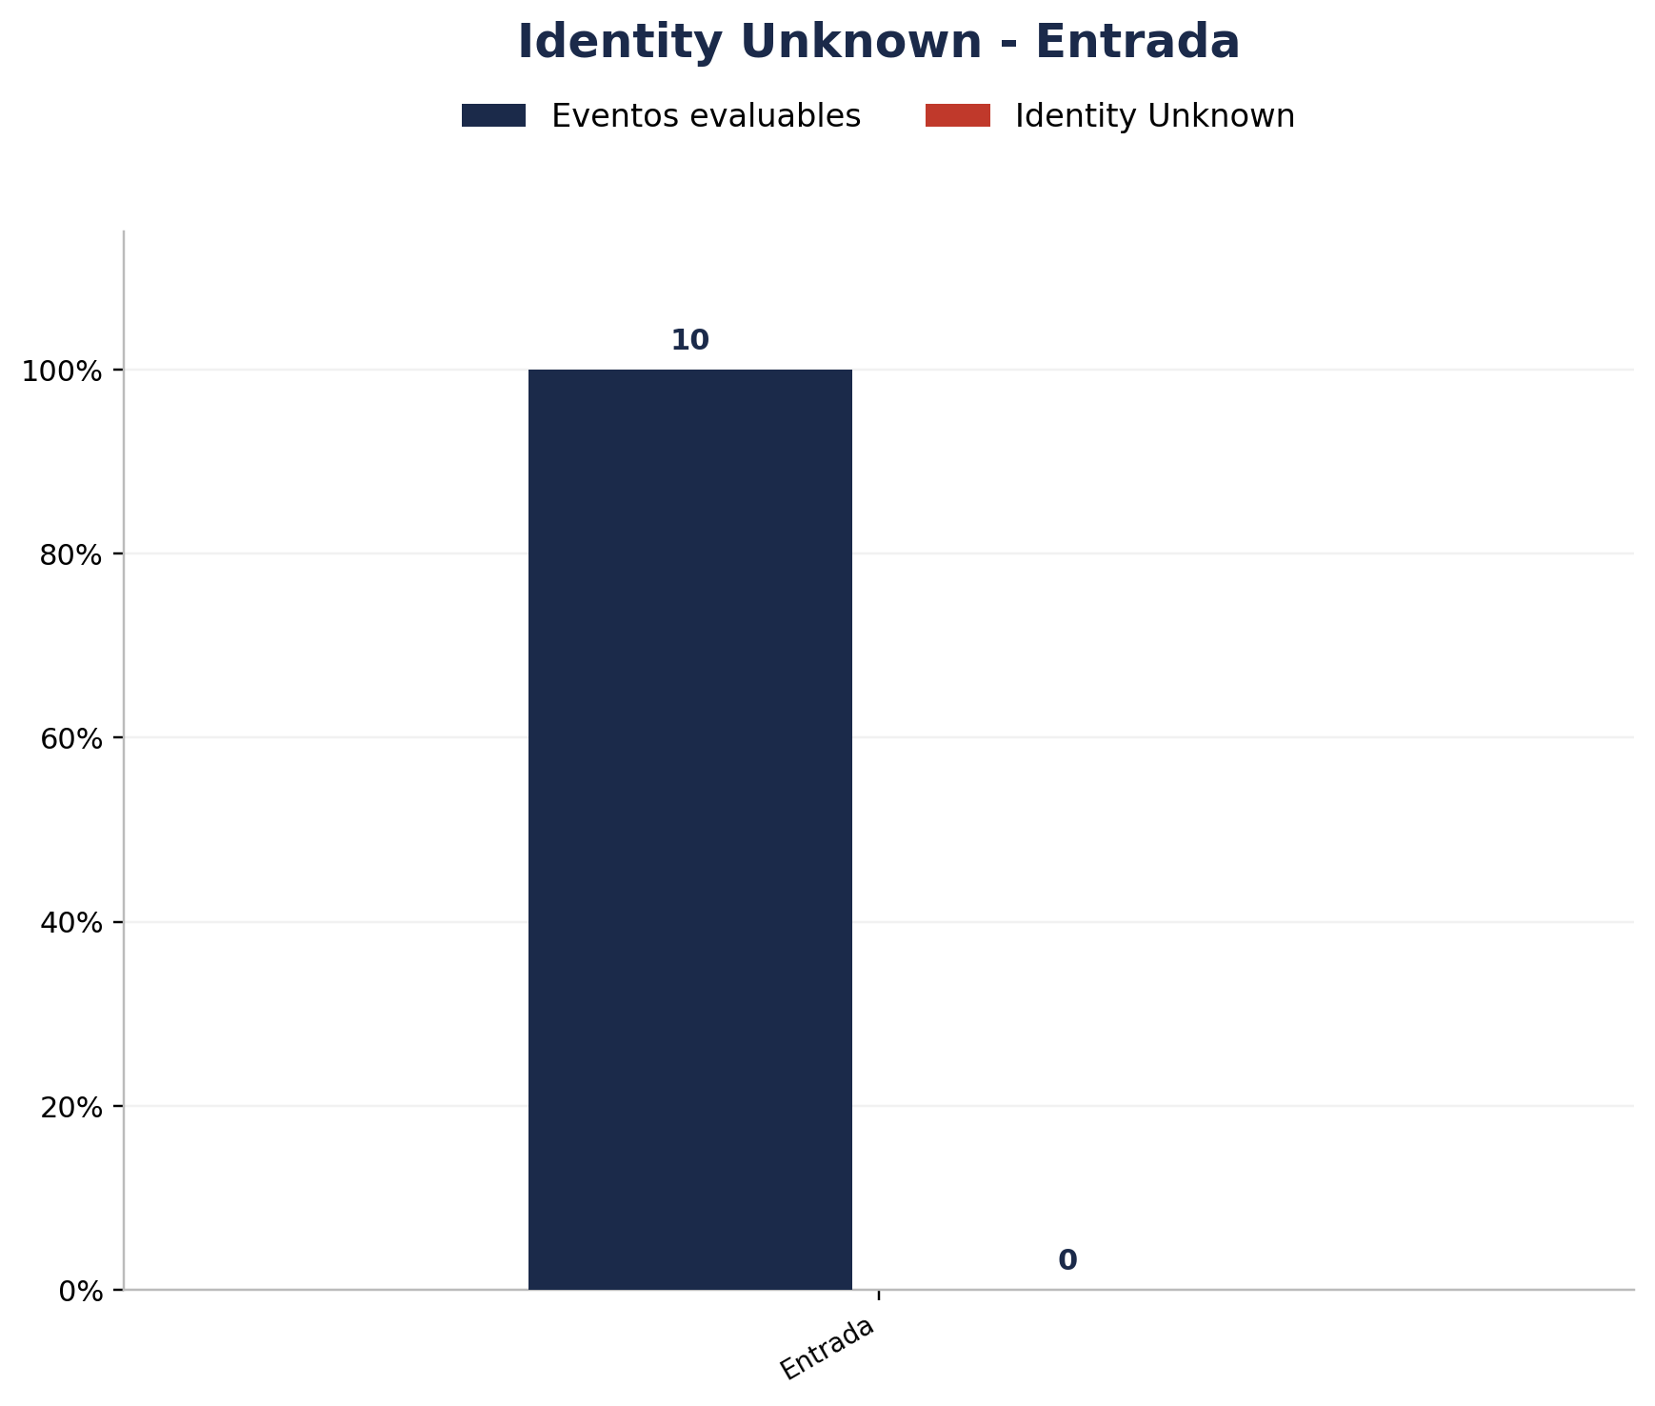
Zona | Eventos Registrados por el Sistema | Identity Unknown | % Identity Unknown
Entrada | 10 | 0 | 0.00%

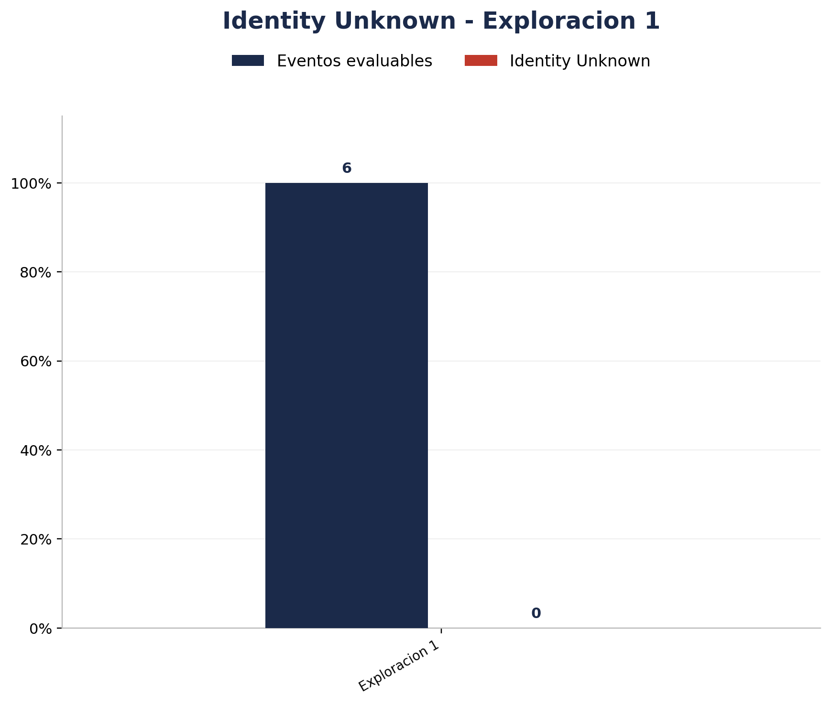
Zona | Eventos Registrados por el Sistema | Identity Unknown | % Identity Unknown
Exploracion 1 | 6 | 0 | 0.00%


Zona | Eventos Registrados por el Sistema | Identity Unknown | % Identity Unknown
Vitrina Exterior | 6 | 0 | 0.00%


Zona | Eventos Registrados por el Sistema | Identity Unknown | % Identity Unknown
Vitrina Interior | 2 | 0 | 0.00%


Zona | Eventos Registrados por el Sistema | Identity Unknown | % Identity Unknown
Interior 1 | 8 | 0 | 0.00%

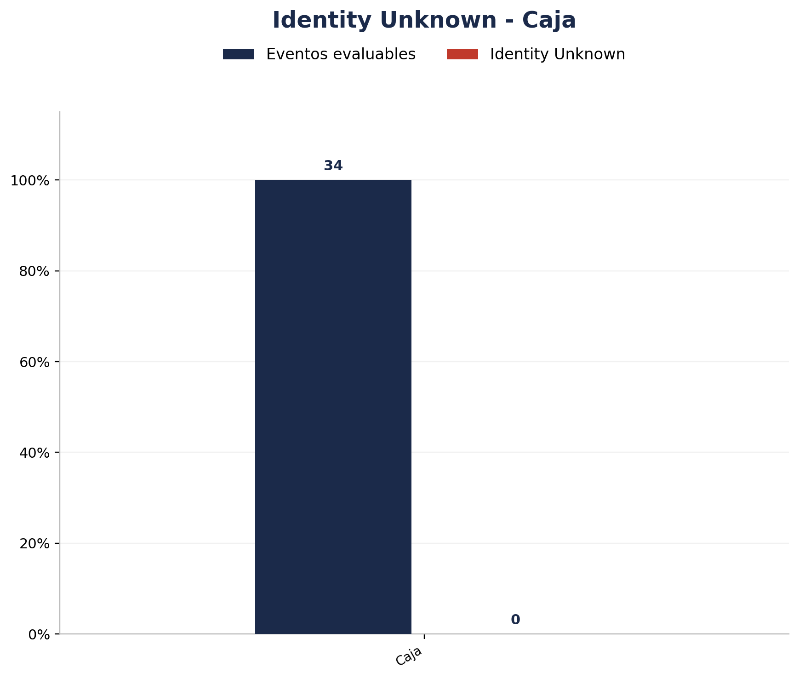
Zona | Eventos Registrados por el Sistema | Identity Unknown | % Identity Unknown
Caja | 34 | 0 | 0.00%

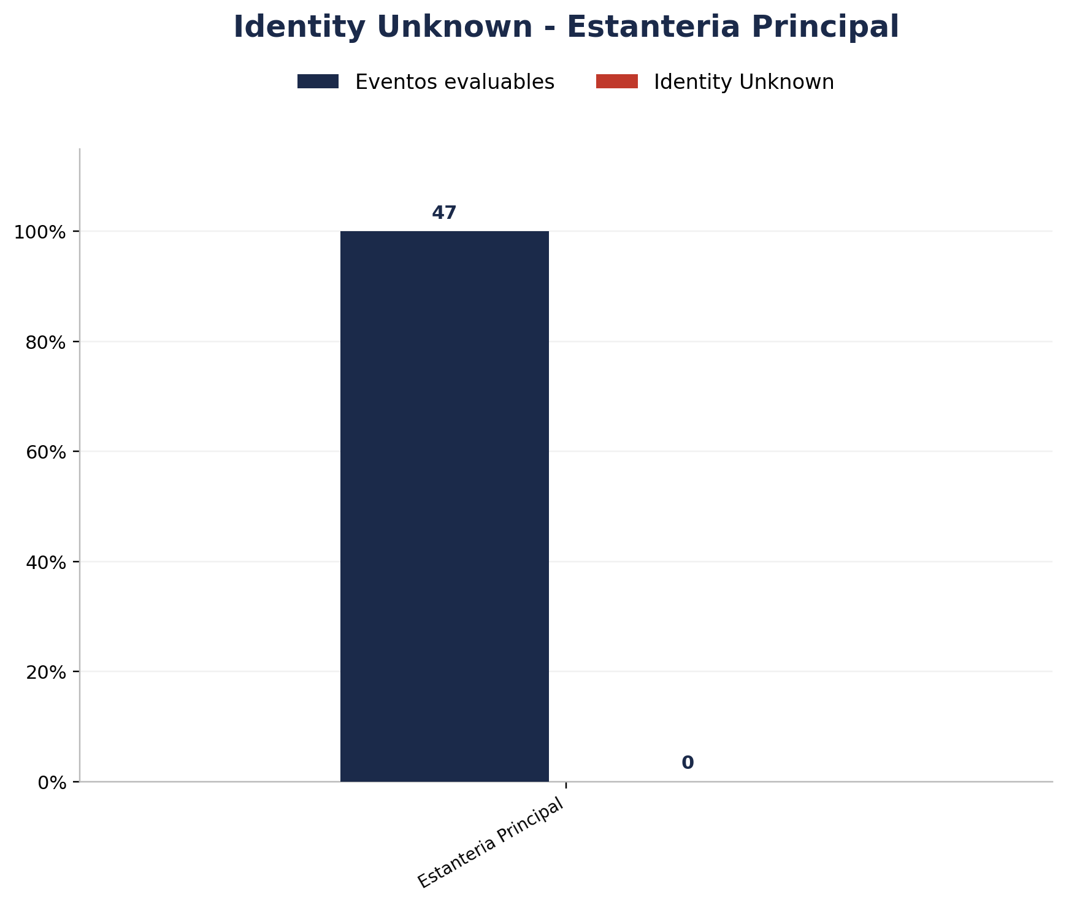
Zona | Eventos Registrados por el Sistema | Identity Unknown | % Identity Unknown
Estanteria Principal | 47 | 0 | 0.00%


Zona | Eventos Registrados por el Sistema | Identity Unknown | % Identity Unknown
Exploracion 2 | 13 | 0 | 0.00%


Zona | Eventos Registrados por el Sistema | Identity Unknown | % Identity Unknown
Exploracion 3 | 16 | 0 | 0.00%


Zona | Eventos Registrados por el Sistema | Identity Unknown | % Identity Unknown
Estanteria Posterior | 7 | 0 | 0.00%


Zona | Eventos Registrados por el Sistema | Identity Unknown | % Identity Unknown
Interior 2 | 26 | 0 | 0.00%

